数据库函数
日期 | 省份 | 类别 | 净销售额 | 毛销售额
1994-01-01 | 山东 | 艺术品 | 17 | 17 |  |  |  | 省份
1994-01-01 | 山东 | 艺术品 | 90 | 90 |  |  |  | 山东
1994-01-01 | 山东 | 艺术品 | 69 | 69
1994-01-01 | 山东 | 艺术品 | 68 | 68
1994-01-01 | 山东 | 自行车 | 99 | 99 |  | 净销售额求和= | 363130
1994-01-01 | 山东 | 自行车 | 70 | 70
1994-01-01 | 山东 | 自行车 | 77 | 77
1994-01-01 | 山东 | 自行车 | 79 | 79 |  | 计数= | 930
1994-01-01 | 山东 | 服装 | 61 | 61
1994-01-01 | 山东 | 服装 | 110 | 110
1994-01-01 | 山东 | 服装 | 113 | 113 |  | 平均= | 390.46236559 |  | 390.46236559
1994-01-01 | 山东 | 服装 | 68 | 68
1994-01-01 | 山东 | 服装 | 63 | 63
1994-01-01 | 山东 | 食品 | 158 | 158 | 横着是AND,竖着是OR |  | 省份 | 类别 | 日期 | 日期
1994-01-01 | 山东 | 食品 | 79 | 79 |  |  | 山东 | 儿童用品 | >=1995/1/1 | <=1995/12/31
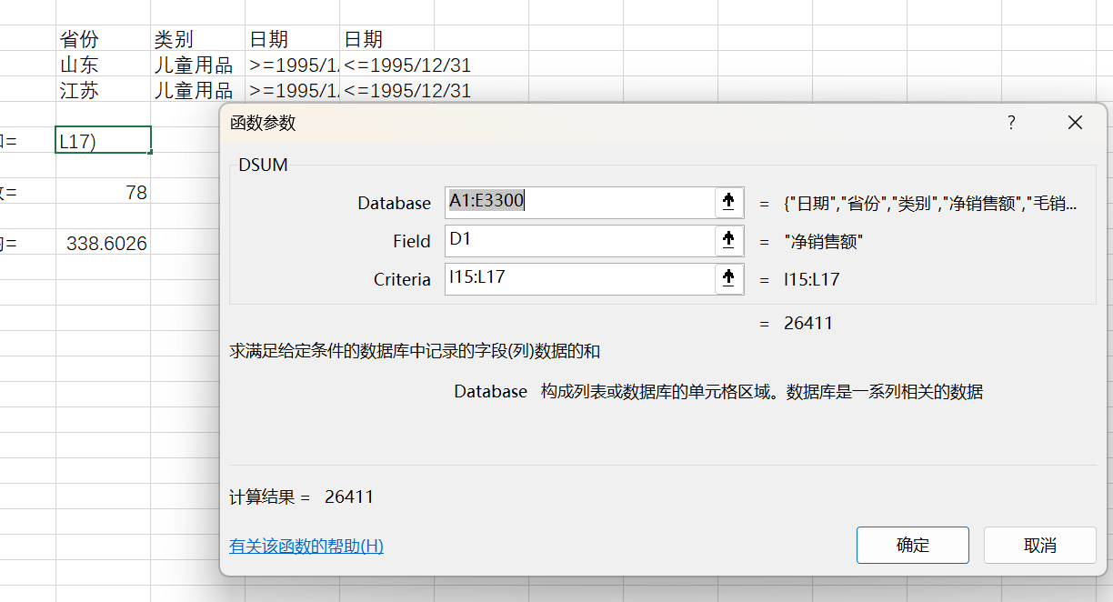
1994-01-01 | 山东 | 食品 | 53 | 53 |  |  | 江苏 | 儿童用品 | >=1995/1/1 | <=1995/12/31
1994-01-01 | 山东 | 食品 | 175 | 175
1994-02-01 | 山东 | 艺术品 | 83 | 83 |  | 求和= | 26411
1994-02-01 | 山东 | 艺术品 | 79 | 79
1994-02-01 | 山东 | 艺术品 | 28 | 28 |  | 计数= | 78
1994-02-01 | 山东 | 艺术品 | 122 | 122
1994-02-01 | 山东 | 自行车 | 105 | 105 |  | 平均= | 338.6025641
1994-02-01 | 山东 | 自行车 | 112 | 112
1994-02-01 | 山东 | 自行车 | 113 | 113
1994-02-01 | 山东 | 自行车 | 99 | 99
1994-02-01 | 山东 | 服装 | 88 | 88
1994-02-01 | 山东 | 服装 | 70 | 70
1994-02-01 | 山东 | 服装 | 99 | 99
1994-02-01 | 山东 | 服装 | 90 | 90
1994-02-01 | 山东 | 服装 | 179 | 179
1994-02-01 | 山东 | 食品 | 101 | 101
1994-02-01 | 山东 | 食品 | 175 | 175
1994-02-01 | 山东 | 食品 | 158 | 158
1994-02-01 | 山东 | 食品 | 61 | 61
1994-03-01 | 山东 | 艺术品 | 55 | 55
1994-03-01 | 山东 | 艺术品 | 138 | 138
1994-03-01 | 安徽 | 艺术品 | 2738 | 3206
1994-03-01 | 山东 | 艺术品 | 169 | 169
1994-03-01 | 安徽 | 艺术品 | 1682 | 1843
1994-03-01 | 山东 | 艺术品 | 203 | 203
1994-03-01 | 山东 | 自行车 | 140 | 140
1994-03-01 | 安徽 | 自行车 | 101 | 101
1994-03-01 | 山东 | 自行车 | 53 | 53
1994-03-01 | 安徽 | 自行车 | 61 | 61
1994-03-01 | 山东 | 自行车 | 101 | 101
1994-03-01 | 山东 | 自行车 | 90 | 90
1994-03-01 | 山东 | 服装 | 210 | 210
1994-03-01 | 山东 | 服装 | 113 | 113
1994-03-01 | 山东 | 服装 | 179 | 179
1994-03-01 | 山东 | 服装 | 90 | 90
1994-03-01 | 山东 | 服装 | 77 | 77
1994-03-01 | 安徽 | 食品 | 113 | 113
1994-03-01 | 山东 | 食品 | 180 | 180
1994-03-01 | 山东 | 食品 | 113 | 113
1994-03-01 | 山东 | 食品 | 114 | 114
1994-03-01 | 安徽 | 食品 | 149 | 149
1994-03-01 | 山东 | 食品 | 140 | 140
1994-04-01 | 山东 | 艺术品 | 206 | 206
1994-04-01 | 安徽 | 艺术品 | 1968 | 2228
1994-04-01 | 安徽 | 艺术品 | 3850 | 4511
1994-04-01 | 山东 | 艺术品 | 180 | 180
1994-04-01 | 山东 | 艺术品 | 158 | 158
1994-04-01 | 山东 | 艺术品 | 110 | 110
1994-04-01 | 山东 | 自行车 | 113 | 113
1994-04-01 | 安徽 | 自行车 | 113 | 113
1994-04-01 | 山东 | 自行车 | 113 | 113
1994-04-01 | 山东 | 自行车 | 44 | 44
1994-04-01 | 安徽 | 自行车 | 44 | 44
1994-04-01 | 山东 | 自行车 | 221 | 221
1994-04-01 | 山东 | 服装 | 442 | 455
1994-04-01 | 山东 | 服装 | 193 | 193
1994-04-01 | 山东 | 服装 | 59 | 59
1994-04-01 | 山东 | 服装 | 79 | 79
1994-04-01 | 山东 | 服装 | 70 | 70
1994-04-01 | 山东 | 食品 | 123 | 123
1994-04-01 | 安徽 | 食品 | 146 | 146
1994-04-01 | 山东 | 食品 | 146 | 146
1994-04-01 | 安徽 | 食品 | 131 | 131
1994-04-01 | 山东 | 食品 | 158 | 158
1994-04-01 | 山东 | 食品 | 180 | 180
1994-05-01 | 安徽 | 艺术品 | 2172 | 2543
1994-05-01 | 山东 | 艺术品 | 194 | 194
1994-05-01 | 山东 | 艺术品 | 259 | 259
1994-05-01 | 山东 | 艺术品 | 193 | 193
1994-05-01 | 山东 | 艺术品 | 154 | 154
1994-05-01 | 安徽 | 艺术品 | 1804 | 2049
1994-05-01 | 山东 | 自行车 | 308 | 308
1994-05-01 | 山东 | 自行车 | 18 | 18
1994-05-01 | 山东 | 自行车 | 104 | 104
1994-05-01 | 安徽 | 自行车 | 53 | 53
1994-05-01 | 安徽 | 自行车 | 79 | 79
1994-05-01 | 山东 | 自行车 | 135 | 135
1994-05-01 | 山东 | 服装 | 385 | 385
1994-05-01 | 山东 | 服装 | 81 | 81
1994-05-01 | 山东 | 服装 | 371 | 371
1994-05-01 | 山东 | 服装 | 90 | 90
1994-05-01 | 山东 | 服装 | 53 | 53
1994-05-01 | 山东 | 食品 | 114 | 114
1994-05-01 | 山东 | 食品 | 225 | 225
1994-05-01 | 山东 | 食品 | 146 | 146
1994-05-01 | 山东 | 食品 | 158 | 158
1994-05-01 | 安徽 | 食品 | 169 | 169
1994-05-01 | 安徽 | 食品 | 123 | 123
1994-05-01 | 山东 | 儿童用品 | 360 | 360
1994-05-01 | 安徽 | 儿童用品 | 113 | 113
1994-05-01 | 山东 | 儿童用品 | 406 | 406
1994-05-01 | 山东 | 儿童用品 | 90 | 90
1994-05-01 | 安徽 | 儿童用品 | 96 | 96
1994-05-01 | 山东 | 儿童用品 | 53 | 53
1994-06-01 | 安徽 | 艺术品 | 4489 | 5276
1994-06-01 | 安徽 | 艺术品 | 2273 | 2668
1994-06-01 | 山东 | 艺术品 | 220 | 220
1994-06-01 | 山东 | 艺术品 | 149 | 149
1994-06-01 | 山东 | 艺术品 | 338 | 338
1994-06-01 | 山东 | 艺术品 | 338 | 338
1994-06-01 | 山东 | 自行车 | 180 | 180
1994-06-01 | 安徽 | 自行车 | 53 | 53
1994-06-01 | 山东 | 自行车 | 392 | 392
1994-06-01 | 山东 | 自行车 | 113 | 113
1994-06-01 | 安徽 | 自行车 | 113 | 113
1994-06-01 | 山东 | 自行车 | 26 | 26
1994-06-01 | 山东 | 服装 | 46 | 46
1994-06-01 | 山东 | 服装 | 45 | 45
1994-06-01 | 山东 | 服装 | 45 | 45
1994-06-01 | 山东 | 服装 | 620 | 639
1994-06-01 | 山东 | 服装 | 428 | 440
1994-06-01 | 安徽 | 食品 | 236 | 236
1994-06-01 | 山东 | 食品 | 166 | 166
1994-06-01 | 山东 | 食品 | 158 | 158
1994-06-01 | 山东 | 食品 | 146 | 146
1994-06-01 | 安徽 | 食品 | 114 | 114
1994-06-01 | 山东 | 食品 | 203 | 203
1994-06-01 | 山东 | 儿童用品 | 56 | 56
1994-06-01 | 山东 | 儿童用品 | 26 | 26
1994-06-01 | 安徽 | 儿童用品 | 140 | 140
1994-06-01 | 安徽 | 儿童用品 | 191 | 191
1994-06-01 | 山东 | 儿童用品 | 469 | 469
1994-06-01 | 山东 | 儿童用品 | 149 | 149
1994-07-01 | 安徽 | 艺术品 | 3697 | 4343
1994-07-01 | 山东 | 艺术品 | 206 | 206
1994-07-01 | 安徽 | 艺术品 | 2156 | 2530
1994-07-01 | 安徽 | 艺术品 | 659 | 743
1994-07-01 | 山东 | 艺术品 | 204 | 204
1994-07-01 | 安徽 | 艺术品 | 358 | 358
1994-07-01 | 山东 | 艺术品 | 270 | 270
1994-07-01 | 山东 | 艺术品 | 212 | 212
1994-07-01 | 山东 | 自行车 | 53 | 53
1994-07-01 | 山东 | 自行车 | 167 | 167
1994-07-01 | 安徽 | 自行车 | 298 | 298
1994-07-01 | 安徽 | 自行车 | 135 | 135
1994-07-01 | 山东 | 自行车 | 304 | 304
1994-07-01 | 安徽 | 自行车 | 473 | 473
1994-07-01 | 安徽 | 自行车 | 61 | 61
1994-07-01 | 山东 | 自行车 | 427 | 427
1994-07-01 | 安徽 | 服装 | 146 | 146
1994-07-01 | 山东 | 服装 | 32 | 32
1994-07-01 | 安徽 | 服装 | 193 | 193
1994-07-01 | 山东 | 服装 | 79 | 79
1994-07-01 | 安徽 | 服装 | 114 | 114
1994-07-01 | 山东 | 服装 | 72 | 72
1994-07-01 | 安徽 | 服装 | 138 | 138
1994-07-01 | 山东 | 服装 | 53 | 53
1994-07-01 | 安徽 | 服装 | 203 | 203
1994-07-01 | 安徽 | 服装 | 854 | 963
1994-07-01 | 山东 | 服装 | 694 | 715
1994-07-01 | 山东 | 服装 | 705 | 726
1994-07-01 | 安徽 | 食品 | 1422 | 1778
1994-07-01 | 安徽 | 食品 | 149 | 149
1994-07-01 | 山东 | 食品 | 175 | 175
1994-07-01 | 安徽 | 食品 | 169 | 169
1994-07-01 | 山东 | 食品 | 210 | 210
1994-07-01 | 安徽 | 食品 | 591 | 683
1994-07-01 | 山东 | 食品 | 203 | 203
1994-07-01 | 山东 | 食品 | 135 | 135
1994-07-01 | 安徽 | 儿童用品 | 1468 | 1755
1994-07-01 | 安徽 | 儿童用品 | 306 | 306
1994-07-01 | 安徽 | 儿童用品 | 326 | 326
1994-07-01 | 山东 | 儿童用品 | 378 | 378
1994-07-01 | 山东 | 儿童用品 | 56 | 56
1994-07-01 | 安徽 | 儿童用品 | 997 | 1379
1994-07-01 | 山东 | 儿童用品 | 35 | 35
1994-07-01 | 山东 | 儿童用品 | 410 | 473
1994-08-01 | 安徽 | 艺术品 | 1982 | 2250
1994-08-01 | 安徽 | 艺术品 | 1974 | 2228
1994-08-01 | 安徽 | 艺术品 | 413 | 413
1994-08-01 | 安徽 | 艺术品 | 293 | 293
1994-08-01 | 山东 | 艺术品 | 286 | 286
1994-08-01 | 山东 | 艺术品 | 270 | 270
1994-08-01 | 山东 | 艺术品 | 193 | 193
1994-08-01 | 山东 | 艺术品 | 169 | 169
1994-08-01 | 山东 | 自行车 | 105 | 105
1994-08-01 | 山东 | 自行车 | 571 | 571
1994-08-01 | 安徽 | 自行车 | 158 | 158
1994-08-01 | 山东 | 自行车 | 270 | 270
1994-08-01 | 山东 | 自行车 | 203 | 203
1994-08-01 | 安徽 | 自行车 | 525 | 595
1994-08-01 | 安徽 | 自行车 | 70 | 70
1994-08-01 | 安徽 | 自行车 | 495 | 495
1994-08-01 | 安徽 | 服装 | 931 | 1018
1994-08-01 | 山东 | 服装 | 939 | 998
1994-08-01 | 山东 | 服装 | 761 | 784
1994-08-01 | 山东 | 服装 | 56 | 56
1994-08-01 | 安徽 | 服装 | 158 | 158
1994-08-01 | 安徽 | 服装 | 151 | 151
1994-08-01 | 山东 | 服装 | 81 | 81
1994-08-01 | 安徽 | 服装 | 79 | 79
1994-08-01 | 山东 | 服装 | 39 | 39
1994-08-01 | 山东 | 服装 | 53 | 53
1994-08-01 | 安徽 | 服装 | 175 | 175
1994-08-01 | 安徽 | 服装 | 203 | 203
1994-08-01 | 安徽 | 食品 | 1340 | 1800
1994-08-01 | 山东 | 食品 | 203 | 203
1994-08-01 | 山东 | 食品 | 193 | 193
1994-08-01 | 山东 | 食品 | 169 | 169
1994-08-01 | 山东 | 食品 | 333 | 333
1994-08-01 | 安徽 | 食品 | 326 | 326
1994-08-01 | 安徽 | 食品 | 569 | 648
1994-08-01 | 安徽 | 食品 | 149 | 149
1994-08-01 | 安徽 | 儿童用品 | 568 | 585
1994-08-01 | 山东 | 儿童用品 | 529 | 529
1994-08-01 | 山东 | 儿童用品 | 26 | 26
1994-08-01 | 山东 | 儿童用品 | 45 | 45
1994-08-01 | 山东 | 儿童用品 | 716 | 716
1994-08-01 | 安徽 | 儿童用品 | 663 | 683
1994-08-01 | 安徽 | 儿童用品 | 971 | 1301
1994-08-01 | 安徽 | 儿童用品 | 1351 | 1747
1994-09-01 | 山东 | 艺术品 | 124 | 124
1994-09-01 | 安徽 | 艺术品 | 2811 | 3273
1994-09-01 | 安徽 | 艺术品 | 2454 | 2869
1994-09-01 | 山东 | 艺术品 | 151 | 151
1994-09-01 | 山东 | 艺术品 | 292 | 292
1994-09-01 | 山东 | 艺术品 | 270 | 270
1994-09-01 | 安徽 | 艺术品 | 203 | 203
1994-09-01 | 安徽 | 艺术品 | 385 | 385
1994-09-01 | 山东 | 自行车 | 149 | 149
1994-09-01 | 安徽 | 自行车 | 710 | 805
1994-09-01 | 山东 | 自行车 | 216 | 216
1994-09-01 | 安徽 | 自行车 | 113 | 113
1994-09-01 | 安徽 | 自行车 | 135 | 135
1994-09-01 | 山东 | 自行车 | 293 | 293
1994-09-01 | 安徽 | 自行车 | 70 | 70
1994-09-01 | 山东 | 自行车 | 522 | 595
1994-09-01 | 山东 | 服装 | 544 | 560
1994-09-01 | 安徽 | 服装 | 981 | 1100
1994-09-01 | 山东 | 服装 | 804 | 853
1994-09-01 | 山东 | 服装 | 99 | 99
1994-09-01 | 安徽 | 服装 | 61 | 61
1994-09-01 | 山东 | 服装 | 63 | 63
1994-09-01 | 山东 | 服装 | 66 | 66
1994-09-01 | 安徽 | 服装 | 151 | 151
1994-09-01 | 山东 | 服装 | 34 | 34
1994-09-01 | 安徽 | 服装 | 191 | 191
1994-09-01 | 安徽 | 服装 | 193 | 193
1994-09-01 | 安徽 | 服装 | 180 | 180
1994-09-01 | 山东 | 食品 | 210 | 210
1994-09-01 | 山东 | 食品 | 158 | 158
1994-09-01 | 山东 | 食品 | 180 | 180
1994-09-01 | 山东 | 食品 | 450 | 464
1994-09-01 | 安徽 | 食品 | 140 | 140
1994-09-01 | 安徽 | 食品 | 304 | 304
1994-09-01 | 安徽 | 食品 | 1345 | 2070
1994-09-01 | 安徽 | 食品 | 576 | 648
1994-09-01 | 山东 | 儿童用品 | 18 | 18
1994-09-01 | 安徽 | 儿童用品 | 1366 | 1733
1994-09-01 | 山东 | 儿童用品 | 483 | 483
1994-09-01 | 安徽 | 儿童用品 | 1160 | 1265
1994-09-01 | 安徽 | 儿童用品 | 587 | 604
1994-09-01 | 安徽 | 儿童用品 | 349 | 349
1994-09-01 | 山东 | 儿童用品 | 45 | 45
1994-09-01 | 山东 | 儿童用品 | 275 | 275
1994-10-01 | 山东 | 艺术品 | 179 | 179
1994-10-01 | 山东 | 艺术品 | 169 | 169
1994-10-01 | 安徽 | 艺术品 | 2266 | 2654
1994-10-01 | 江西 | 艺术品 | 1271 | 1350
1994-10-01 | 安徽 | 艺术品 | 1219 | 1294
1994-10-01 | 安徽 | 艺术品 | 504 | 578
1994-10-01 | 江西 | 艺术品 | 413 | 413
1994-10-01 | 山东 | 艺术品 | 347 | 347
1994-10-01 | 山东 | 艺术品 | 347 | 347
1994-10-01 | 安徽 | 艺术品 | 293 | 293
1994-10-01 | 安徽 | 自行车 | 135 | 135
1994-10-01 | 安徽 | 自行车 | 124 | 124
1994-10-01 | 山东 | 自行车 | 140 | 140
1994-10-01 | 安徽 | 自行车 | 70 | 70
1994-10-01 | 山东 | 自行车 | 279 | 279
1994-10-01 | 安徽 | 自行车 | 683 | 788
1994-10-01 | 山东 | 自行车 | 619 | 707
1994-10-01 | 江西 | 自行车 | 491 | 506
1994-10-01 | 江西 | 自行车 | 420 | 420
1994-10-01 | 山东 | 自行车 | 492 | 506
1994-10-01 | 安徽 | 服装 | 101 | 101
1994-10-01 | 安徽 | 服装 | 135 | 135
1994-10-01 | 山东 | 服装 | 228 | 228
1994-10-01 | 安徽 | 服装 | 210 | 210
1994-10-01 | 安徽 | 服装 | 53 | 53
1994-10-01 | 安徽 | 服装 | 206 | 206
1994-10-01 | 山东 | 服装 | 81 | 81
1994-10-01 | 山东 | 服装 | 1215 | 1293
1994-10-01 | 山东 | 服装 | 53 | 53
1994-10-01 | 山东 | 服装 | 44 | 44
1994-10-01 | 安徽 | 服装 | 1041 | 1320
1994-10-01 | 山东 | 服装 | 34 | 34
1994-10-01 | 山东 | 食品 | 569 | 586
1994-10-01 | 安徽 | 食品 | 131 | 131
1994-10-01 | 山东 | 食品 | 135 | 135
1994-10-01 | 安徽 | 食品 | 692 | 770
1994-10-01 | 山东 | 食品 | 193 | 193
1994-10-01 | 安徽 | 食品 | 281 | 281
1994-10-01 | 山东 | 食品 | 169 | 169
1994-10-01 | 江西 | 食品 | 426 | 439
1994-10-01 | 江西 | 食品 | 315 | 315
1994-10-01 | 安徽 | 食品 | 1990 | 2453
1994-10-01 | 安徽 | 儿童用品 | 383 | 383
1994-10-01 | 安徽 | 儿童用品 | 921 | 1184
1994-10-01 | 江西 | 儿童用品 | 61 | 61
1994-10-01 | 安徽 | 儿童用品 | 81 | 81
1994-10-01 | 山东 | 儿童用品 | 679 | 927
1994-10-01 | 山东 | 儿童用品 | 35 | 35
1994-10-01 | 山东 | 儿童用品 | 34 | 34
1994-10-01 | 山东 | 儿童用品 | 525 | 525
1994-10-01 | 江西 | 儿童用品 | 1006 | 1069
1994-10-01 | 安徽 | 儿童用品 | 1080 | 1146
1994-11-01 | 山东 | 艺术品 | 330 | 330
1994-11-01 | 山东 | 艺术品 | 326 | 326
1994-11-01 | 山东 | 艺术品 | 315 | 315
1994-11-01 | 山东 | 艺术品 | 275 | 275
1994-11-01 | 安徽 | 艺术品 | 270 | 270
1994-11-01 | 江西 | 艺术品 | 413 | 413
1994-11-01 | 安徽 | 艺术品 | 385 | 385
1994-11-01 | 安徽 | 艺术品 | 4001 | 4703
1994-11-01 | 安徽 | 艺术品 | 2110 | 2379
1994-11-01 | 江西 | 艺术品 | 1272 | 1350
1994-11-01 | 山东 | 自行车 | 507 | 585
1994-11-01 | 安徽 | 自行车 | 113 | 113
1994-11-01 | 江西 | 自行车 | 368 | 368
1994-11-01 | 江西 | 自行车 | 524 | 540
1994-11-01 | 安徽 | 自行车 | 79 | 79
1994-11-01 | 山东 | 自行车 | 193 | 193
1994-11-01 | 山东 | 自行车 | 315 | 315
1994-11-01 | 山东 | 自行车 | 189 | 189
1994-11-01 | 安徽 | 自行车 | 225 | 225
1994-11-01 | 安徽 | 自行车 | 930 | 1033
1994-11-01 | 安徽 | 服装 | 175 | 175
1994-11-01 | 安徽 | 服装 | 113 | 113
1994-11-01 | 山东 | 服装 | 60 | 60
1994-11-01 | 山东 | 服装 | 90 | 90
1994-11-01 | 山东 | 服装 | 56 | 56
1994-11-01 | 山东 | 服装 | 28 | 28
1994-11-01 | 安徽 | 服装 | 225 | 225
1994-11-01 | 安徽 | 服装 | 105 | 105
1994-11-01 | 安徽 | 服装 | 1011 | 1128
1994-11-01 | 山东 | 服装 | 801 | 825
1994-11-01 | 山东 | 服装 | 570 | 586
1994-11-01 | 安徽 | 服装 | 124 | 124
1994-11-01 | 安徽 | 食品 | 2130 | 3375
1994-11-01 | 山东 | 食品 | 620 | 639
1994-11-01 | 安徽 | 食品 | 601 | 665
1994-11-01 | 江西 | 食品 | 371 | 371
1994-11-01 | 安徽 | 食品 | 149 | 149
1994-11-01 | 安徽 | 食品 | 304 | 304
1994-11-01 | 江西 | 食品 | 289 | 289
1994-11-01 | 山东 | 食品 | 248 | 248
1994-11-01 | 山东 | 食品 | 225 | 225
1994-11-01 | 山东 | 食品 | 210 | 210
1994-11-01 | 安徽 | 儿童用品 | 293 | 293
1994-11-01 | 安徽 | 儿童用品 | 1443 | 1531
1994-11-01 | 山东 | 儿童用品 | 1153 | 1508
1994-11-01 | 山东 | 儿童用品 | 546 | 546
1994-11-01 | 江西 | 儿童用品 | 393 | 405
1994-11-01 | 安徽 | 儿童用品 | 748 | 995
1994-11-01 | 江西 | 儿童用品 | 833 | 884
1994-11-01 | 山东 | 儿童用品 | 18 | 18
1994-11-01 | 山东 | 儿童用品 | 34 | 34
1994-11-01 | 安徽 | 儿童用品 | 91 | 91
1994-12-01 | 安徽 | 艺术品 | 2049 | 2324
1994-12-01 | 江西 | 艺术品 | 1399 | 1485
1994-12-01 | 江西 | 艺术品 | 441 | 454
1994-12-01 | 山东 | 艺术品 | 414 | 426
1994-12-01 | 山东 | 艺术品 | 405 | 405
1994-12-01 | 山东 | 艺术品 | 374 | 374
1994-12-01 | 安徽 | 艺术品 | 338 | 338
1994-12-01 | 山东 | 艺术品 | 292 | 292
1994-12-01 | 安徽 | 艺术品 | 4193 | 4928
1994-12-01 | 安徽 | 艺术品 | 330 | 330
1994-12-01 | 安徽 | 自行车 | 821 | 1138
1994-12-01 | 山东 | 自行车 | 602 | 676
1994-12-01 | 江西 | 自行车 | 525 | 540
1994-12-01 | 江西 | 自行车 | 394 | 394
1994-12-01 | 山东 | 自行车 | 393 | 405
1994-12-01 | 安徽 | 自行车 | 124 | 124
1994-12-01 | 安徽 | 自行车 | 79 | 79
1994-12-01 | 山东 | 自行车 | 158 | 158
1994-12-01 | 安徽 | 自行车 | 338 | 338
1994-12-01 | 山东 | 自行车 | 271 | 271
1994-12-01 | 山东 | 服装 | 1049 | 1111
1994-12-01 | 山东 | 服装 | 1115 | 1183
1994-12-01 | 安徽 | 服装 | 849 | 1155
1994-12-01 | 安徽 | 服装 | 151 | 151
1994-12-01 | 山东 | 服装 | 77 | 77
1994-12-01 | 山东 | 服装 | 68 | 68
1994-12-01 | 安徽 | 服装 | 248 | 248
1994-12-01 | 安徽 | 服装 | 135 | 135
1994-12-01 | 安徽 | 服装 | 140 | 140
1994-12-01 | 山东 | 服装 | 99 | 99
1994-12-01 | 安徽 | 服装 | 123 | 123
1994-12-01 | 山东 | 服装 | 28 | 28
1994-12-01 | 山东 | 食品 | 210 | 210
1994-12-01 | 安徽 | 食品 | 131 | 131
1994-12-01 | 山东 | 食品 | 304 | 304
1994-12-01 | 山东 | 食品 | 248 | 248
1994-12-01 | 江西 | 食品 | 338 | 338
1994-12-01 | 安徽 | 食品 | 888 | 998
1994-12-01 | 山东 | 食品 | 808 | 858
1994-12-01 | 安徽 | 食品 | 371 | 371
1994-12-01 | 江西 | 食品 | 341 | 341
1994-12-01 | 安徽 | 食品 | 2110 | 4208
1994-12-01 | 山东 | 儿童用品 | 18 | 18
1994-12-01 | 安徽 | 儿童用品 | 1875 | 2048
1994-12-01 | 山东 | 儿童用品 | 56 | 56
1994-12-01 | 山东 | 儿童用品 | 1281 | 1395
1994-12-01 | 安徽 | 儿童用品 | 172 | 172
1994-12-01 | 江西 | 儿童用品 | 1315 | 1395
1994-12-01 | 安徽 | 儿童用品 | 360 | 360
1994-12-01 | 山东 | 儿童用品 | 454 | 518
1994-12-01 | 安徽 | 儿童用品 | 517 | 590
1994-12-01 | 江西 | 儿童用品 | 1006 | 1068
1995-01-01 | 江西 | 艺术品 | 561 | 578
1995-01-01 | 安徽 | 艺术品 | 3730 | 4388
1995-01-01 | 安徽 | 艺术品 | 2244 | 2530
1995-01-01 | 江西 | 艺术品 | 1418 | 1898
1995-01-01 | 江西 | 艺术品 | 1399 | 1485
1995-01-01 | 江西 | 艺术品 | 836 | 945
1995-01-01 | 安徽 | 艺术品 | 413 | 413
1995-01-01 | 山东 | 艺术品 | 405 | 405
1995-01-01 | 山东 | 艺术品 | 400 | 413
1995-01-01 | 安徽 | 艺术品 | 383 | 383
1995-01-01 | 山东 | 艺术品 | 369 | 369
1995-01-01 | 山东 | 艺术品 | 303 | 303
1995-01-01 | 江西 | 自行车 | 315 | 315
1995-01-01 | 安徽 | 自行车 | 315 | 315
1995-01-01 | 山东 | 自行车 | 564 | 637
1995-01-01 | 山东 | 自行车 | 405 | 405
1995-01-01 | 江西 | 自行车 | 405 | 405
1995-01-01 | 江西 | 自行车 | 394 | 394
1995-01-01 | 山东 | 自行车 | 171 | 171
1995-01-01 | 安徽 | 自行车 | 158 | 158
1995-01-01 | 安徽 | 自行车 | 135 | 135
1995-01-01 | 安徽 | 自行车 | 96 | 96
1995-01-01 | 山东 | 自行车 | 280 | 280
1995-01-01 | 江西 | 自行车 | 557 | 574
1995-01-01 | 山东 | 服装 | 68 | 68
1995-01-01 | 山东 | 服装 | 99 | 99
1995-01-01 | 安徽 | 服装 | 124 | 124
1995-01-01 | 安徽 | 服装 | 114 | 114
1995-01-01 | 安徽 | 服装 | 151 | 151
1995-01-01 | 山东 | 服装 | 44 | 44
1995-01-01 | 安徽 | 服装 | 140 | 140
1995-01-01 | 安徽 | 服装 | 293 | 293
1995-01-01 | 山东 | 服装 | 60 | 60
1995-01-01 | 山东 | 服装 | 416 | 429
1995-01-01 | 山东 | 服装 | 1204 | 1279
1995-01-01 | 安徽 | 服装 | 912 | 1155
1995-01-01 | 安徽 | 食品 | 1358 | 3623
1995-01-01 | 安徽 | 食品 | 970 | 1295
1995-01-01 | 山东 | 食品 | 840 | 893
1995-01-01 | 江西 | 食品 | 289 | 289
1995-01-01 | 山东 | 食品 | 293 | 293
1995-01-01 | 江西 | 食品 | 270 | 270
1995-01-01 | 山东 | 食品 | 193 | 193
1995-01-01 | 安徽 | 食品 | 149 | 149
1995-01-01 | 安徽 | 食品 | 360 | 360
1995-01-01 | 江西 | 食品 | 338 | 338
1995-01-01 | 山东 | 食品 | 326 | 326
1995-01-01 | 江西 | 食品 | 105 | 105
1995-01-01 | 安徽 | 儿童用品 | 693 | 693
1995-01-01 | 安徽 | 儿童用品 | 349 | 349
1995-01-01 | 江西 | 儿童用品 | 930 | 989
1995-01-01 | 山东 | 儿童用品 | 1068 | 1184
1995-01-01 | 安徽 | 儿童用品 | 1762 | 1925
1995-01-01 | 江西 | 儿童用品 | 1980 | 2250
1995-01-01 | 江西 | 儿童用品 | 56 | 56
1995-01-01 | 山东 | 儿童用品 | 45 | 45
1995-01-01 | 江西 | 儿童用品 | 185 | 185
1995-01-01 | 安徽 | 儿童用品 | 186 | 186
1995-01-01 | 山东 | 儿童用品 | 18 | 18
1995-01-01 | 山东 | 儿童用品 | 481 | 543
1995-02-01 | 山东 | 艺术品 | 469 | 484
1995-02-01 | 安徽 | 艺术品 | 588 | 660
1995-02-01 | 江西 | 艺术品 | 521 | 536
1995-02-01 | 安徽 | 艺术品 | 433 | 495
1995-02-01 | 山东 | 艺术品 | 432 | 495
1995-02-01 | 山东 | 艺术品 | 374 | 374
1995-02-01 | 山东 | 艺术品 | 508 | 523
1995-02-01 | 安徽 | 艺术品 | 3293 | 3836
1995-02-01 | 安徽 | 艺术品 | 1849 | 2021
1995-02-01 | 江西 | 艺术品 | 1567 | 1721
1995-02-01 | 江西 | 艺术品 | 1129 | 1403
1995-02-01 | 江西 | 艺术品 | 886 | 1215
1995-02-01 | 山东 | 自行车 | 610 | 693
1995-02-01 | 江西 | 自行车 | 524 | 540
1995-02-01 | 安徽 | 自行车 | 123 | 123
1995-02-01 | 山东 | 自行车 | 503 | 518
1995-02-01 | 江西 | 自行车 | 473 | 473
1995-02-01 | 江西 | 自行车 | 368 | 368
1995-02-01 | 江西 | 自行车 | 368 | 368
1995-02-01 | 安徽 | 自行车 | 360 | 360
1995-02-01 | 山东 | 自行车 | 180 | 180
1995-02-01 | 安徽 | 自行车 | 135 | 135
1995-02-01 | 安徽 | 自行车 | 105 | 105
1995-02-01 | 山东 | 自行车 | 333 | 333
1995-02-01 | 安徽 | 服装 | 873 | 963
1995-02-01 | 山东 | 服装 | 1387 | 1471
1995-02-01 | 山东 | 服装 | 1359 | 1444
1995-02-01 | 山东 | 服装 | 55 | 55
1995-02-01 | 山东 | 服装 | 63 | 63
1995-02-01 | 安徽 | 服装 | 88 | 88
1995-02-01 | 安徽 | 服装 | 140 | 140
1995-02-01 | 山东 | 服装 | 79 | 79
1995-02-01 | 山东 | 服装 | 104 | 104
1995-02-01 | 安徽 | 服装 | 146 | 146
1995-02-01 | 安徽 | 服装 | 180 | 180
1995-02-01 | 安徽 | 服装 | 179 | 179
1995-02-01 | 安徽 | 食品 | 175 | 175
1995-02-01 | 山东 | 食品 | 175 | 175
1995-02-01 | 安徽 | 食品 | 404 | 416
1995-02-01 | 江西 | 食品 | 105 | 105
1995-02-01 | 江西 | 食品 | 270 | 270
1995-02-01 | 江西 | 食品 | 371 | 371
1995-02-01 | 山东 | 食品 | 180 | 180
1995-02-01 | 江西 | 食品 | 341 | 341
1995-02-01 | 山东 | 食品 | 998 | 1059
1995-02-01 | 安徽 | 食品 | 1338 | 3690
1995-02-01 | 安徽 | 食品 | 1080 | 1435
1995-02-01 | 山东 | 食品 | 404 | 416
1995-02-01 | 山东 | 儿童用品 | 511 | 588
1995-02-01 | 安徽 | 儿童用品 | 497 | 576
1995-02-01 | 安徽 | 儿童用品 | 394 | 394
1995-02-01 | 安徽 | 儿童用品 | 1983 | 2240
1995-02-01 | 江西 | 儿童用品 | 1854 | 2104
1995-02-01 | 山东 | 儿童用品 | 1480 | 1845
1995-02-01 | 江西 | 儿童用品 | 1203 | 1278
1995-02-01 | 山东 | 儿童用品 | 26 | 26
1995-02-01 | 安徽 | 儿童用品 | 172 | 172
1995-02-01 | 江西 | 儿童用品 | 171 | 171
1995-02-01 | 江西 | 儿童用品 | 63 | 63
1995-02-01 | 山东 | 儿童用品 | 56 | 56
1995-03-01 | 安徽 | 艺术品 | 338 | 338
1995-03-01 | 江西 | 艺术品 | 1451 | 1804
1995-03-01 | 安徽 | 艺术品 | 3986 | 4646
1995-03-01 | 江西 | 艺术品 | 2180 | 2464
1995-03-01 | 安徽 | 艺术品 | 1515 | 1609
1995-03-01 | 山东 | 艺术品 | 275 | 275
1995-03-01 | 江西 | 艺术品 | 1092 | 1350
1995-03-01 | 江西 | 艺术品 | 601 | 619
1995-03-01 | 山东 | 艺术品 | 504 | 504
1995-03-01 | 安徽 | 艺术品 | 440 | 440
1995-03-01 | 山东 | 艺术品 | 415 | 428
1995-03-01 | 山东 | 艺术品 | 358 | 358
1995-03-01 | 江西 | 自行车 | 524 | 540
1995-03-01 | 山东 | 自行车 | 655 | 655
1995-03-01 | 山东 | 自行车 | 458 | 473
1995-03-01 | 江西 | 自行车 | 433 | 446
1995-03-01 | 江西 | 自行车 | 411 | 473
1995-03-01 | 江西 | 自行车 | 368 | 368
1995-03-01 | 安徽 | 自行车 | 338 | 338
1995-03-01 | 安徽 | 自行车 | 193 | 193
1995-03-01 | 山东 | 自行车 | 171 | 171
1995-03-01 | 安徽 | 自行车 | 146 | 146
1995-03-01 | 山东 | 自行车 | 263 | 263
1995-03-01 | 安徽 | 自行车 | 88 | 88
1995-03-01 | 山东 | 服装 | 2066 | 2345
1995-03-01 | 安徽 | 服装 | 841 | 935
1995-03-01 | 山东 | 服装 | 1400 | 1485
1995-03-01 | 安徽 | 服装 | 90 | 90
1995-03-01 | 安徽 | 服装 | 70 | 70
1995-03-01 | 山东 | 服装 | 90 | 90
1995-03-01 | 山东 | 服装 | 55 | 55
1995-03-01 | 山东 | 服装 | 53 | 53
1995-03-01 | 山东 | 服装 | 113 | 113
1995-03-01 | 安徽 | 服装 | 124 | 124
1995-03-01 | 安徽 | 服装 | 131 | 131
1995-03-01 | 安徽 | 服装 | 151 | 151
1995-03-01 | 江西 | 食品 | 270 | 270
1995-03-01 | 山东 | 食品 | 281 | 281
1995-03-01 | 江西 | 食品 | 408 | 420
1995-03-01 | 山东 | 食品 | 823 | 875
1995-03-01 | 安徽 | 食品 | 2302 | 4163
1995-03-01 | 安徽 | 食品 | 360 | 360
1995-03-01 | 江西 | 食品 | 371 | 371
1995-03-01 | 安徽 | 食品 | 149 | 149
1995-03-01 | 安徽 | 食品 | 105 | 105
1995-03-01 | 山东 | 食品 | 90 | 90
1995-03-01 | 山东 | 食品 | 193 | 193
1995-03-01 | 江西 | 食品 | 105 | 105
1995-03-01 | 山东 | 儿童用品 | 637 | 711
1995-03-01 | 安徽 | 儿童用品 | 394 | 394
1995-03-01 | 安徽 | 儿童用品 | 586 | 657
1995-03-01 | 江西 | 儿童用品 | 56 | 56
1995-03-01 | 山东 | 儿童用品 | 56 | 56
1995-03-01 | 山东 | 儿童用品 | 26 | 26
1995-03-01 | 江西 | 儿童用品 | 252 | 252
1995-03-01 | 安徽 | 儿童用品 | 249 | 249
1995-03-01 | 安徽 | 儿童用品 | 1811 | 1978
1995-03-01 | 江西 | 儿童用品 | 1621 | 1778
1995-03-01 | 江西 | 儿童用品 | 1130 | 1199
1995-03-01 | 山东 | 儿童用品 | 911 | 1013
1995-04-01 | 江苏 | 艺术品 | 135 | 135
1995-04-01 | 江西 | 艺术品 | 521 | 536
1995-04-01 | 山东 | 艺术品 | 516 | 594
1995-04-01 | 山东 | 艺术品 | 385 | 385
1995-04-01 | 山东 | 艺术品 | 330 | 330
1995-04-01 | 江西 | 艺术品 | 270 | 270
1995-04-01 | 安徽 | 艺术品 | 180 | 180
1995-04-01 | 江苏 | 艺术品 | 151 | 151
1995-04-01 | 江西 | 艺术品 | 814 | 908
1995-04-01 | 安徽 | 艺术品 | 523 | 523
1995-04-01 | 安徽 | 艺术品 | 2227 | 2509
1995-04-01 | 安徽 | 艺术品 | 1888 | 2063
1995-04-01 | 江西 | 艺术品 | 1782 | 1958
1995-04-01 | 山东 | 艺术品 | 525 | 540
1995-04-01 | 安徽 | 自行车 | 146 | 146
1995-04-01 | 江苏 | 自行车 | 135 | 135
1995-04-01 | 安徽 | 自行车 | 88 | 88
1995-04-01 | 江苏 | 自行车 | 96 | 96
1995-04-01 | 江西 | 自行车 | 263 | 263
1995-04-01 | 安徽 | 自行车 | 175 | 175
1995-04-01 | 山东 | 自行车 | 546 | 563
1995-04-01 | 江西 | 自行车 | 492 | 506
1995-04-01 | 江西 | 自行车 | 408 | 420
1995-04-01 | 江西 | 自行车 | 405 | 405
1995-04-01 | 安徽 | 自行车 | 315 | 315
1995-04-01 | 山东 | 自行车 | 280 | 280
1995-04-01 | 山东 | 自行车 | 194 | 194
1995-04-01 | 山东 | 自行车 | 633 | 735
1995-04-01 | 山东 | 服装 | 66 | 66
1995-04-01 | 山东 | 服装 | 46 | 46
1995-04-01 | 安徽 | 服装 | 70 | 70
1995-04-01 | 安徽 | 服装 | 921 | 1018
1995-04-01 | 山东 | 服装 | 1916 | 2170
1995-04-01 | 山东 | 服装 | 1519 | 1664
1995-04-01 | 安徽 | 服装 | 146 | 146
1995-04-01 | 安徽 | 服装 | 140 | 140
1995-04-01 | 山东 | 服装 | 126 | 126
1995-04-01 | 山东 | 服装 | 113 | 113
1995-04-01 | 安徽 | 服装 | 113 | 113
1995-04-01 | 安徽 | 服装 | 165 | 165
1995-04-01 | 安徽 | 食品 | 1345 | 1426
1995-04-01 | 山东 | 食品 | 956 | 1015
1995-04-01 | 安徽 | 食品 | 1553 | 4995
1995-04-01 | 江苏 | 食品 | 88 | 88
1995-04-01 | 江西 | 食品 | 210 | 210
1995-04-01 | 山东 | 食品 | 210 | 210
1995-04-01 | 山东 | 食品 | 236 | 236
1995-04-01 | 江苏 | 食品 | 124 | 124
1995-04-01 | 安徽 | 食品 | 123 | 123
1995-04-01 | 山东 | 食品 | 113 | 113
1995-04-01 | 江西 | 食品 | 270 | 270
1995-04-01 | 安徽 | 食品 | 437 | 450
1995-04-01 | 江西 | 食品 | 459 | 473
1995-04-01 | 江西 | 食品 | 341 | 341
1995-04-01 | 江西 | 儿童用品 | 2370 | 2756
1995-04-01 | 江西 | 儿童用品 | 1006 | 1068
1995-04-01 | 山东 | 儿童用品 | 1204 | 1602
1995-04-01 | 山东 | 儿童用品 | 569 | 651
1995-04-01 | 安徽 | 儿童用品 | 2061 | 2328
1995-04-01 | 江苏 | 儿童用品 | 90 | 90
1995-04-01 | 安徽 | 儿童用品 | 117 | 117
1995-04-01 | 江西 | 儿童用品 | 72 | 72
1995-04-01 | 江西 | 儿童用品 | 63 | 63
1995-04-01 | 山东 | 儿童用品 | 35 | 35
1995-04-01 | 山东 | 儿童用品 | 56 | 56
1995-04-01 | 江苏 | 儿童用品 | 61 | 61
1995-04-01 | 安徽 | 儿童用品 | 437 | 450
1995-04-01 | 安徽 | 儿童用品 | 315 | 315
1995-05-01 | 江西 | 艺术品 | 1817 | 2059
1995-05-01 | 安徽 | 艺术品 | 1667 | 1823
1995-05-01 | 江西 | 艺术品 | 716 | 990
1995-05-01 | 山东 | 艺术品 | 608 | 608
1995-05-01 | 安徽 | 艺术品 | 500 | 578
1995-05-01 | 江西 | 艺术品 | 440 | 454
1995-05-01 | 山东 | 艺术品 | 429 | 429
1995-05-01 | 安徽 | 艺术品 | 2159 | 2530
1995-05-01 | 山东 | 艺术品 | 385 | 385
1995-05-01 | 山东 | 艺术品 | 415 | 428
1995-05-01 | 江西 | 艺术品 | 270 | 270
1995-05-01 | 安徽 | 艺术品 | 248 | 248
1995-05-01 | 江苏 | 艺术品 | 151 | 151
1995-05-01 | 江苏 | 艺术品 | 113 | 113
1995-05-01 | 江西 | 自行车 | 433 | 446
1995-05-01 | 山东 | 自行车 | 686 | 788
1995-05-01 | 山东 | 自行车 | 535 | 551
1995-05-01 | 江西 | 自行车 | 492 | 506
1995-05-01 | 安徽 | 自行车 | 333 | 333
1995-05-01 | 山东 | 自行车 | 289 | 289
1995-05-01 | 江西 | 自行车 | 270 | 270
1995-05-01 | 安徽 | 自行车 | 248 | 248
1995-05-01 | 山东 | 自行车 | 203 | 203
1995-05-01 | 安徽 | 自行车 | 169 | 169
1995-05-01 | 江西 | 自行车 | 158 | 158
1995-05-01 | 安徽 | 自行车 | 96 | 96
1995-05-01 | 江苏 | 自行车 | 96 | 96
1995-05-01 | 江苏 | 自行车 | 146 | 146
1995-05-01 | 安徽 | 服装 | 950 | 1045
1995-05-01 | 山东 | 服装 | 1424 | 1513
1995-05-01 | 山东 | 服装 | 1672 | 1838
1995-05-01 | 安徽 | 服装 | 88 | 88
1995-05-01 | 山东 | 服装 | 72 | 72
1995-05-01 | 山东 | 服装 | 46 | 46
1995-05-01 | 安徽 | 服装 | 180 | 180
1995-05-01 | 安徽 | 服装 | 140 | 140
1995-05-01 | 山东 | 服装 | 113 | 113
1995-05-01 | 安徽 | 服装 | 90 | 90
1995-05-01 | 山东 | 服装 | 90 | 90
1995-05-01 | 安徽 | 服装 | 193 | 193
1995-05-01 | 江西 | 食品 | 525 | 540
1995-05-01 | 安徽 | 食品 | 1260 | 1339
1995-05-01 | 安徽 | 食品 | 1132 | 3420
1995-05-01 | 山东 | 食品 | 899 | 954
1995-05-01 | 安徽 | 食品 | 437 | 450
1995-05-01 | 江西 | 食品 | 210 | 210
1995-05-01 | 山东 | 食品 | 90 | 90
1995-05-01 | 江苏 | 食品 | 88 | 88
1995-05-01 | 江西 | 食品 | 210 | 210
1995-05-01 | 山东 | 食品 | 175 | 175
1995-05-01 | 江苏 | 食品 | 124 | 124
1995-05-01 | 山东 | 食品 | 259 | 259
1995-05-01 | 江西 | 食品 | 203 | 203
1995-05-01 | 安徽 | 食品 | 263 | 263
1995-05-01 | 安徽 | 儿童用品 | 501 | 501
1995-05-01 | 安徽 | 儿童用品 | 405 | 405
1995-05-01 | 安徽 | 儿童用品 | 2104 | 2389
1995-05-01 | 江西 | 儿童用品 | 1470 | 1558
1995-05-01 | 江西 | 儿童用品 | 1431 | 1519
1995-05-01 | 山东 | 儿童用品 | 778 | 851
1995-05-01 | 山东 | 儿童用品 | 1785 | 2255
1995-05-01 | 江苏 | 儿童用品 | 61 | 61
1995-05-01 | 江西 | 儿童用品 | 50 | 50
1995-05-01 | 江西 | 儿童用品 | 39 | 39
1995-05-01 | 山东 | 儿童用品 | 35 | 35
1995-05-01 | 山东 | 儿童用品 | 68 | 68
1995-05-01 | 江苏 | 儿童用品 | 90 | 90
1995-05-01 | 安徽 | 儿童用品 | 153 | 153
1995-05-01 | 安徽 | 体育用品 | 158 | 158
1995-05-01 | 山东 | 体育用品 | 179 | 179
1995-05-01 | 安徽 | 体育用品 | 180 | 180
1995-05-01 | 安徽 | 体育用品 | 180 | 180
1995-05-01 | 安徽 | 体育用品 | 193 | 193
1995-05-01 | 安徽 | 体育用品 | 140 | 140
1995-05-01 | 江苏 | 体育用品 | 124 | 124
1995-05-01 | 山东 | 体育用品 | 124 | 124
1995-05-01 | 江苏 | 体育用品 | 138 | 138
1995-05-01 | 江西 | 体育用品 | 304 | 304
1995-05-01 | 江西 | 体育用品 | 400 | 413
1995-05-01 | 江西 | 体育用品 | 413 | 413
1995-05-01 | 江西 | 体育用品 | 210 | 210
1995-05-01 | 安徽 | 体育用品 | 220 | 220
1995-05-01 | 山东 | 体育用品 | 28 | 28
1995-05-01 | 江苏 | 体育用品 | 79 | 79
1995-05-01 | 山东 | 体育用品 | 105 | 105
1995-05-01 | 山东 | 体育用品 | 36 | 36
1995-05-01 | 山东 | 体育用品 | 44 | 44
1995-05-01 | 江西 | 体育用品 | 68 | 68
1995-06-01 | 安徽 | 艺术品 | 1280 | 1361
1995-06-01 | 安徽 | 艺术品 | 896 | 990
1995-06-01 | 安徽 | 艺术品 | 2131 | 2503
1995-06-01 | 江西 | 艺术品 | 717 | 990
1995-06-01 | 山东 | 艺术品 | 525 | 599
1995-06-01 | 山东 | 艺术品 | 513 | 529
1995-06-01 | 山东 | 艺术品 | 495 | 495
1995-06-01 | 江西 | 艺术品 | 441 | 454
1995-06-01 | 山东 | 艺术品 | 427 | 440
1995-06-01 | 江苏 | 艺术品 | 113 | 113
1995-06-01 | 江西 | 艺术品 | 338 | 338
1995-06-01 | 江苏 | 艺术品 | 151 | 151
1995-06-01 | 安徽 | 艺术品 | 225 | 225
1995-06-01 | 江西 | 艺术品 | 1916 | 2160
1995-06-01 | 山东 | 自行车 | 736 | 847
1995-06-01 | 山东 | 自行车 | 721 | 743
1995-06-01 | 江西 | 自行车 | 459 | 473
1995-06-01 | 安徽 | 自行车 | 96 | 96
1995-06-01 | 江苏 | 自行车 | 105 | 105
1995-06-01 | 山东 | 自行车 | 359 | 359
1995-06-01 | 安徽 | 自行车 | 315 | 315
1995-06-01 | 江西 | 自行车 | 315 | 315
1995-06-01 | 安徽 | 自行车 | 293 | 293
1995-06-01 | 江苏 | 自行车 | 169 | 169
1995-06-01 | 安徽 | 自行车 | 169 | 169
1995-06-01 | 江西 | 自行车 | 270 | 270
1995-06-01 | 山东 | 自行车 | 216 | 216
1995-06-01 | 江西 | 自行车 | 524 | 540
1995-06-01 | 安徽 | 服装 | 220 | 220
1995-06-01 | 山东 | 服装 | 2443 | 2870
1995-06-01 | 安徽 | 服装 | 123 | 123
1995-06-01 | 安徽 | 服装 | 45 | 45
1995-06-01 | 山东 | 服装 | 53 | 53
1995-06-01 | 山东 | 服装 | 79 | 79
1995-06-01 | 山东 | 服装 | 94 | 94
1995-06-01 | 山东 | 服装 | 104 | 104
1995-06-01 | 安徽 | 服装 | 149 | 149
1995-06-01 | 安徽 | 服装 | 146 | 146
1995-06-01 | 山东 | 服装 | 1554 | 1650
1995-06-01 | 安徽 | 服装 | 549 | 633
1995-06-01 | 山东 | 食品 | 45 | 45
1995-06-01 | 山东 | 食品 | 980 | 1041
1995-06-01 | 江苏 | 食品 | 135 | 135
1995-06-01 | 山东 | 食品 | 140 | 140
1995-06-01 | 山东 | 食品 | 270 | 270
1995-06-01 | 江西 | 食品 | 263 | 263
1995-06-01 | 江西 | 食品 | 203 | 203
1995-06-01 | 安徽 | 食品 | 245 | 245
1995-06-01 | 江西 | 食品 | 210 | 210
1995-06-01 | 江西 | 食品 | 622 | 641
1995-06-01 | 江苏 | 食品 | 96 | 96
1995-06-01 | 安徽 | 食品 | 416 | 416
1995-06-01 | 安徽 | 食品 | 1318 | 3690
1995-06-01 | 安徽 | 食品 | 1286 | 1365
1995-06-01 | 江西 | 儿童用品 | 2134 | 2408
1995-06-01 | 安徽 | 儿童用品 | 697 | 697
1995-06-01 | 山东 | 儿童用品 | 947 | 1274
1995-06-01 | 山东 | 儿童用品 | 737 | 805
1995-06-01 | 安徽 | 儿童用品 | 394 | 394
1995-06-01 | 江西 | 儿童用品 | 1188 | 1260
1995-06-01 | 安徽 | 儿童用品 | 2279 | 2678
1995-06-01 | 江西 | 儿童用品 | 32 | 32
1995-06-01 | 山东 | 儿童用品 | 44 | 44
1995-06-01 | 山东 | 儿童用品 | 68 | 68
1995-06-01 | 江西 | 儿童用品 | 56 | 56
1995-06-01 | 江苏 | 儿童用品 | 70 | 70
1995-06-01 | 江苏 | 儿童用品 | 90 | 90
1995-06-01 | 安徽 | 儿童用品 | 171 | 171
1995-06-01 | 安徽 | 体育用品 | 293 | 293
1995-06-01 | 安徽 | 体育用品 | 149 | 149
1995-06-01 | 江苏 | 体育用品 | 151 | 151
1995-06-01 | 山东 | 体育用品 | 165 | 165
1995-06-01 | 江西 | 体育用品 | 289 | 289
1995-06-01 | 安徽 | 体育用品 | 140 | 140
1995-06-01 | 山东 | 体育用品 | 146 | 146
1995-06-01 | 安徽 | 体育用品 | 193 | 193
1995-06-01 | 安徽 | 体育用品 | 206 | 206
1995-06-01 | 安徽 | 体育用品 | 225 | 225
1995-06-01 | 江西 | 体育用品 | 338 | 338
1995-06-01 | 江西 | 体育用品 | 540 | 540
1995-06-01 | 山东 | 体育用品 | 39 | 39
1995-06-01 | 山东 | 体育用品 | 28 | 28
1995-06-01 | 江西 | 体育用品 | 53 | 53
1995-06-01 | 江西 | 体育用品 | 413 | 413
1995-06-01 | 江苏 | 体育用品 | 88 | 88
1995-06-01 | 山东 | 体育用品 | 96 | 96
1995-06-01 | 江苏 | 体育用品 | 135 | 135
1995-06-01 | 山东 | 体育用品 | 41 | 41
1995-06-01 | 江西 | 体育用品 | 210 | 210
1995-07-01 | 江西 | 艺术品 | 1758 | 1924
1995-07-01 | 江西 | 艺术品 | 338 | 338
1995-07-01 | 安徽 | 艺术品 | 338 | 338
1995-07-01 | 江西 | 艺术品 | 441 | 454
1995-07-01 | 山东 | 艺术品 | 546 | 563
1995-07-01 | 江西 | 艺术品 | 570 | 660
1995-07-01 | 山东 | 艺术品 | 581 | 671
1995-07-01 | 山东 | 艺术品 | 730 | 797
1995-07-01 | 安徽 | 艺术品 | 1040 | 1348
1995-07-01 | 安徽 | 艺术品 | 995 | 1058
1995-07-01 | 山东 | 艺术品 | 303 | 303
1995-07-01 | 江苏 | 艺术品 | 72 | 72
1995-07-01 | 安徽 | 艺术品 | 96 | 96
1995-07-01 | 江苏 | 艺术品 | 101 | 101
1995-07-01 | 江苏 | 艺术品 | 122 | 122
1995-07-01 | 江苏 | 艺术品 | 151 | 151
1995-07-01 | 安徽 | 自行车 | 477 | 540
1995-07-01 | 安徽 | 自行车 | 640 | 718
1995-07-01 | 山东 | 自行车 | 732 | 754
1995-07-01 | 山东 | 自行车 | 945 | 1033
1995-07-01 | 江西 | 自行车 | 407 | 420
1995-07-01 | 安徽 | 自行车 | 53 | 53
1995-07-01 | 江西 | 自行车 | 459 | 473
1995-07-01 | 江西 | 自行车 | 420 | 420
1995-07-01 | 江苏 | 自行车 | 54 | 54
1995-07-01 | 江苏 | 自行车 | 67 | 67
1995-07-01 | 江苏 | 自行车 | 105 | 105
1995-07-01 | 江苏 | 自行车 | 146 | 146
1995-07-01 | 安徽 | 自行车 | 169 | 169
1995-07-01 | 山东 | 自行车 | 261 | 261
1995-07-01 | 江西 | 自行车 | 338 | 338
1995-07-01 | 山东 | 自行车 | 341 | 341
1995-07-01 | 山东 | 服装 | 99 | 99
1995-07-01 | 安徽 | 服装 | 113 | 113
1995-07-01 | 安徽 | 服装 | 193 | 193
1995-07-01 | 安徽 | 服装 | 175 | 175
1995-07-01 | 安徽 | 服装 | 140 | 140
1995-07-01 | 安徽 | 服装 | 90 | 90
1995-07-01 | 山东 | 服装 | 60 | 60
1995-07-01 | 山东 | 服装 | 56 | 56
1995-07-01 | 山东 | 服装 | 72 | 72
1995-07-01 | 山东 | 服装 | 1483 | 1575
1995-07-01 | 山东 | 服装 | 1567 | 1719
1995-07-01 | 安徽 | 服装 | 766 | 880
1995-07-01 | 安徽 | 食品 | 383 | 383
1995-07-01 | 安徽 | 食品 | 1740 | 4208
1995-07-01 | 江西 | 食品 | 826 | 878
1995-07-01 | 山东 | 食品 | 922 | 980
1995-07-01 | 安徽 | 食品 | 1138 | 1208
1995-07-01 | 安徽 | 食品 | 403 | 403
1995-07-01 | 江苏 | 食品 | 86 | 86
1995-07-01 | 江苏 | 食品 | 53 | 53
1995-07-01 | 山东 | 食品 | 259 | 259
1995-07-01 | 江西 | 食品 | 270 | 270
1995-07-01 | 江西 | 食品 | 184 | 184
1995-07-01 | 江西 | 食品 | 315 | 315
1995-07-01 | 江苏 | 食品 | 96 | 96
1995-07-01 | 山东 | 食品 | 140 | 140
1995-07-01 | 山东 | 食品 | 113 | 113
1995-07-01 | 江苏 | 食品 | 124 | 124
1995-07-01 | 安徽 | 儿童用品 | 326 | 326
1995-07-01 | 江苏 | 儿童用品 | 90 | 90
1995-07-01 | 江西 | 儿童用品 | 81 | 81
1995-07-01 | 山东 | 儿童用品 | 68 | 68
1995-07-01 | 江西 | 儿童用品 | 2892 | 3398
1995-07-01 | 安徽 | 儿童用品 | 1999 | 2266
1995-07-01 | 山东 | 儿童用品 | 1220 | 2637
1995-07-01 | 江西 | 儿童用品 | 1079 | 1146
1995-07-01 | 安徽 | 儿童用品 | 793 | 879
1995-07-01 | 安徽 | 儿童用品 | 221 | 221
1995-07-01 | 山东 | 儿童用品 | 650 | 711
1995-07-01 | 江苏 | 儿童用品 | 61 | 61
1995-07-01 | 江西 | 儿童用品 | 50 | 50
1995-07-01 | 江苏 | 儿童用品 | 49 | 49
1995-07-01 | 山东 | 儿童用品 | 44 | 44
1995-07-01 | 江苏 | 儿童用品 | 27 | 27
1995-07-01 | 山东 | 体育用品 | 39 | 39
1995-07-01 | 山东 | 体育用品 | 32 | 32
1995-07-01 | 山东 | 体育用品 | 28 | 28
1995-07-01 | 安徽 | 体育用品 | 140 | 140
1995-07-01 | 江西 | 体育用品 | 236 | 236
1995-07-01 | 安徽 | 体育用品 | 214 | 214
1995-07-01 | 安徽 | 体育用品 | 179 | 179
1995-07-01 | 江西 | 体育用品 | 330 | 330
1995-07-01 | 安徽 | 体育用品 | 165 | 165
1995-07-01 | 安徽 | 体育用品 | 293 | 293
1995-07-01 | 江西 | 体育用品 | 657 | 743
1995-07-01 | 江西 | 体育用品 | 426 | 439
1995-07-01 | 江西 | 体育用品 | 413 | 413
1995-07-01 | 山东 | 体育用品 | 88 | 88
1995-07-01 | 江苏 | 体育用品 | 79 | 79
1995-07-01 | 江苏 | 体育用品 | 67 | 67
1995-07-01 | 江苏 | 体育用品 | 122 | 122
1995-07-01 | 江西 | 体育用品 | 53 | 53
1995-07-01 | 山东 | 体育用品 | 124 | 124
1995-07-01 | 江苏 | 体育用品 | 138 | 138
1995-07-01 | 山东 | 体育用品 | 124 | 124
1995-07-01 | 江苏 | 体育用品 | 124 | 124
1995-07-01 | 安徽 | 体育用品 | 123 | 123
1995-07-01 | 江苏 | 体育用品 | 127 | 127
1995-08-01 | 江苏 | 艺术品 | 61 | 61
1995-08-01 | 江苏 | 艺术品 | 101 | 101
1995-08-01 | 江苏 | 艺术品 | 117 | 117
1995-08-01 | 安徽 | 艺术品 | 860 | 911
1995-08-01 | 江苏 | 艺术品 | 151 | 151
1995-08-01 | 江西 | 艺术品 | 203 | 203
1995-08-01 | 安徽 | 艺术品 | 293 | 293
1995-08-01 | 山东 | 艺术品 | 303 | 303
1995-08-01 | 江西 | 艺术品 | 440 | 454
1995-08-01 | 山东 | 艺术品 | 594 | 594
1995-08-01 | 山东 | 艺术品 | 618 | 699
1995-08-01 | 江西 | 艺术品 | 813 | 1073
1995-08-01 | 安徽 | 艺术品 | 1202 | 1485
1995-08-01 | 江西 | 艺术品 | 1943 | 2194
1995-08-01 | 安徽 | 艺术品 | 138 | 138
1995-08-01 | 山东 | 艺术品 | 689 | 709
1995-08-01 | 江苏 | 自行车 | 50 | 50
1995-08-01 | 江苏 | 自行车 | 67 | 67
1995-08-01 | 安徽 | 自行车 | 70 | 70
1995-08-01 | 山东 | 自行车 | 368 | 368
1995-08-01 | 江苏 | 自行车 | 146 | 146
1995-08-01 | 安徽 | 自行车 | 180 | 180
1995-08-01 | 江西 | 自行车 | 270 | 270
1995-08-01 | 山东 | 自行车 | 279 | 279
1995-08-01 | 江苏 | 自行车 | 114 | 114
1995-08-01 | 江西 | 自行车 | 420 | 420
1995-08-01 | 江西 | 自行车 | 459 | 473
1995-08-01 | 江西 | 自行车 | 557 | 574
1995-08-01 | 安徽 | 自行车 | 604 | 698
1995-08-01 | 安徽 | 自行车 | 834 | 945
1995-08-01 | 山东 | 自行车 | 836 | 889
1995-08-01 | 山东 | 自行车 | 862 | 952
1995-08-01 | 安徽 | 服装 | 45 | 45
1995-08-01 | 山东 | 服装 | 42 | 42
1995-08-01 | 安徽 | 服装 | 140 | 140
1995-08-01 | 山东 | 服装 | 1477 | 1623
1995-08-01 | 山东 | 服装 | 2207 | 2494
1995-08-01 | 安徽 | 服装 | 90 | 90
1995-08-01 | 山东 | 服装 | 126 | 126
1995-08-01 | 安徽 | 服装 | 206 | 206
1995-08-01 | 山东 | 服装 | 68 | 68
1995-08-01 | 山东 | 服装 | 66 | 66
1995-08-01 | 安徽 | 服装 | 158 | 158
1995-08-01 | 安徽 | 服装 | 832 | 1073
1995-08-01 | 江西 | 食品 | 184 | 184
1995-08-01 | 山东 | 食品 | 88 | 88
1995-08-01 | 山东 | 食品 | 45 | 45
1995-08-01 | 江苏 | 食品 | 53 | 53
1995-08-01 | 江苏 | 食品 | 86 | 86
1995-08-01 | 江苏 | 食品 | 113 | 113
1995-08-01 | 江苏 | 食品 | 96 | 96
1995-08-01 | 江西 | 食品 | 688 | 709
1995-08-01 | 安徽 | 食品 | 525 | 525
1995-08-01 | 安徽 | 食品 | 349 | 349
1995-08-01 | 安徽 | 食品 | 1560 | 4050
1995-08-01 | 山东 | 食品 | 1039 | 1103
1995-08-01 | 安徽 | 食品 | 1031 | 1094
1995-08-01 | 江西 | 食品 | 263 | 263
1995-08-01 | 江西 | 食品 | 203 | 203
1995-08-01 | 山东 | 食品 | 293 | 293
1995-08-01 | 江苏 | 儿童用品 | 61 | 61
1995-08-01 | 江苏 | 儿童用品 | 49 | 49
1995-08-01 | 安徽 | 儿童用品 | 360 | 360
1995-08-01 | 山东 | 儿童用品 | 44 | 44
1995-08-01 | 安徽 | 儿童用品 | 863 | 959
1995-08-01 | 江西 | 儿童用品 | 50 | 50
1995-08-01 | 江西 | 儿童用品 | 56 | 56
1995-08-01 | 山东 | 儿童用品 | 56 | 56
1995-08-01 | 安徽 | 儿童用品 | 221 | 221
1995-08-01 | 江苏 | 儿童用品 | 90 | 90
1995-08-01 | 江苏 | 儿童用品 | 23 | 23
1995-08-01 | 安徽 | 儿童用品 | 1850 | 2091
1995-08-01 | 山东 | 儿童用品 | 1787 | 2174
1995-08-01 | 江西 | 儿童用品 | 1741 | 1901
1995-08-01 | 江西 | 儿童用品 | 1041 | 1103
1995-08-01 | 山东 | 儿童用品 | 936 | 1043
1995-08-01 | 江西 | 体育用品 | 639 | 743
1995-08-01 | 安徽 | 体育用品 | 214 | 214
1995-08-01 | 安徽 | 体育用品 | 193 | 193
1995-08-01 | 江西 | 体育用品 | 236 | 236
1995-08-01 | 江西 | 体育用品 | 165 | 165
1995-08-01 | 安徽 | 体育用品 | 151 | 151
1995-08-01 | 山东 | 体育用品 | 135 | 135
1995-08-01 | 江苏 | 体育用品 | 124 | 124
1995-08-01 | 安徽 | 体育用品 | 123 | 123
1995-08-01 | 江西 | 体育用品 | 338 | 338
1995-08-01 | 江西 | 体育用品 | 330 | 330
1995-08-01 | 安徽 | 体育用品 | 315 | 315
1995-08-01 | 山东 | 体育用品 | 23 | 23
1995-08-01 | 山东 | 体育用品 | 32 | 32
1995-08-01 | 山东 | 体育用品 | 44 | 44
1995-08-01 | 江西 | 体育用品 | 53 | 53
1995-08-01 | 山东 | 体育用品 | 110 | 110
1995-08-01 | 江苏 | 体育用品 | 113 | 113
1995-08-01 | 江苏 | 体育用品 | 121 | 121
1995-08-01 | 江苏 | 体育用品 | 122 | 122
1995-08-01 | 山东 | 体育用品 | 96 | 96
1995-08-01 | 江苏 | 体育用品 | 67 | 67
1995-08-01 | 江苏 | 体育用品 | 79 | 79
1995-08-01 | 安徽 | 体育用品 | 123 | 123
1995-09-01 | 安徽 | 艺术品 | 248 | 248
1995-09-01 | 江西 | 艺术品 | 289 | 289
1995-09-01 | 安徽 | 艺术品 | 330 | 330
1995-09-01 | 山东 | 艺术品 | 330 | 330
1995-09-01 | 江西 | 艺术品 | 338 | 338
1995-09-01 | 山东 | 艺术品 | 613 | 698
1995-09-01 | 山东 | 艺术品 | 666 | 754
1995-09-01 | 山东 | 艺术品 | 732 | 754
1995-09-01 | 江苏 | 艺术品 | 113 | 113
1995-09-01 | 江西 | 艺术品 | 1062 | 1155
1995-09-01 | 江西 | 艺术品 | 1813 | 1991
1995-09-01 | 江苏 | 艺术品 | 179 | 179
1995-09-01 | 安徽 | 艺术品 | 68 | 68
1995-09-01 | 安徽 | 艺术品 | 68 | 68
1995-09-01 | 江苏 | 艺术品 | 72 | 72
1995-09-01 | 江苏 | 艺术品 | 99 | 99
1995-09-01 | 山东 | 自行车 | 834 | 928
1995-09-01 | 安徽 | 自行车 | 203 | 203
1995-09-01 | 江苏 | 自行车 | 63 | 63
1995-09-01 | 江苏 | 自行车 | 96 | 96
1995-09-01 | 安徽 | 自行车 | 96 | 96
1995-09-01 | 江苏 | 自行车 | 102 | 102
1995-09-01 | 江苏 | 自行车 | 146 | 146
1995-09-01 | 江西 | 自行车 | 158 | 158
1995-09-01 | 安徽 | 自行车 | 994 | 1085
1995-09-01 | 山东 | 自行车 | 859 | 911
1995-09-01 | 山东 | 自行车 | 302 | 302
1995-09-01 | 江西 | 自行车 | 394 | 394
...

模拟运算表

3
 |  | 9 | 9 | 106
 | 1 | 3 | 1 | 102
一维模拟运算表 | 2 | 6 | 4 | 104
 | 3 | 9 | 9 | 106
 | 4 | 12 | 16 | 108
 | 5 | 15 | 25 | 110
 | 6 | 18 | 36 | 112
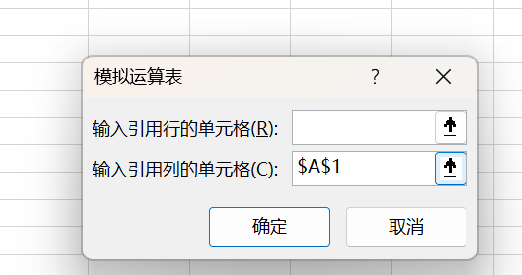
 | 7 | 21 | 49 | 114
 | 8 | 24 | 64 | 116
 | 9 | 27 | 81 | 118
 | 10 | 30 | 100 | 120
 | 11 | 33 | 121 | 122
 | 12 | 36 | 144 | 124
 | 13 | 39 | 169 | 126
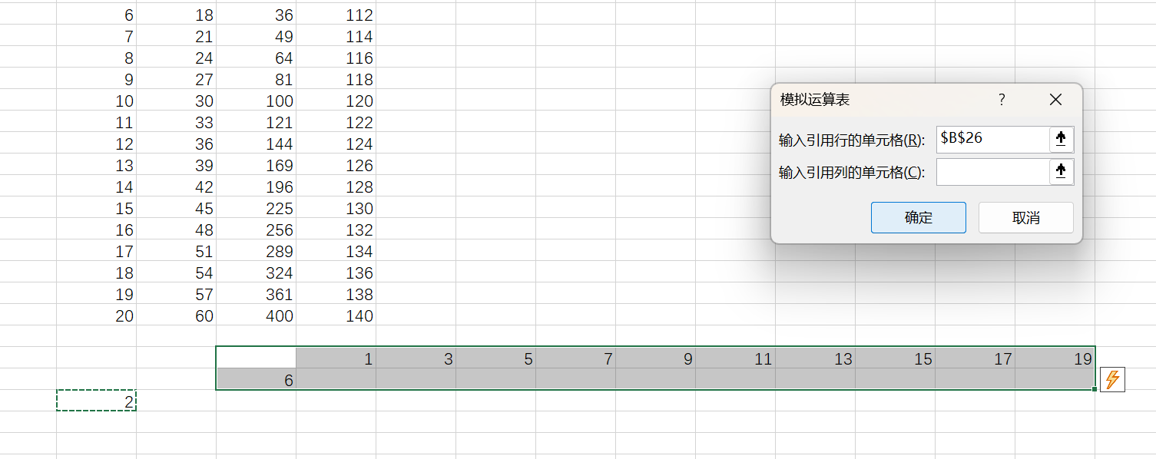
 | 14 | 42 | 196 | 128
 | 15 | 45 | 225 | 130
 | 16 | 48 | 256 | 132
 | 17 | 51 | 289 | 134
 | 18 | 54 | 324 | 136
 | 19 | 57 | 361 | 138
 | 20 | 60 | 400 | 140

 |  |  |  | 1 | 3 | 5 | 7 | 9 | 11 | 13 | 15 | 17 | 19
 |  |  | 6 | 3 | 9 | 15 | 21 | 27 | 33 | 39 | 45 | 51 | 57
 | 2 |  | 4 | 2 | 6 | 10 | 14 | 18 | 22 | 26 | 30 | 34 | 38
 |  |  | 104 | 102 | 106 | 110 | 114 | 118 | 122 | 126 | 130 | 134 | 138
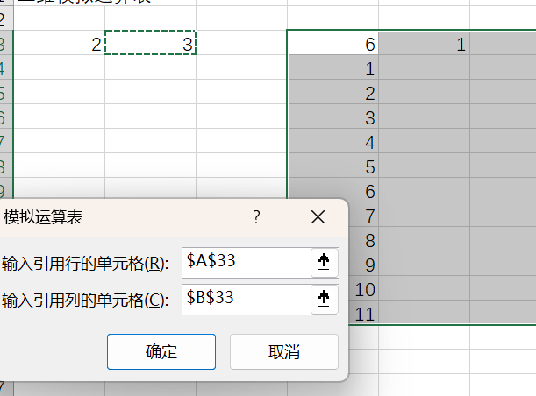

二维模拟运算表

2 | 3 |  | 6 | 1 | 2 | 3 | 4 | 5 | 6 | 7 | 8 | 9 | 10 | 11
 |  |  | 1 | 1 | 2 | 3 | 4 | 5 | 6 | 7 | 8 | 9 | 10 | 11
 |  |  | 2 | 2 | 4 | 6 | 8 | 10 | 12 | 14 | 16 | 18 | 20 | 22
 |  |  | 3 | 3 | 6 | 9 | 12 | 15 | 18 | 21 | 24 | 27 | 30 | 33
 |  |  | 4 | 4 | 8 | 12 | 16 | 20 | 24 | 28 | 32 | 36 | 40 | 44
 |  |  | 5 | 5 | 10 | 15 | 20 | 25 | 30 | 35 | 40 | 45 | 50 | 55
 |  |  | 6 | 6 | 12 | 18 | 24 | 30 | 36 | 42 | 48 | 54 | 60 | 66
 |  |  | 7 | 7 | 14 | 21 | 28 | 35 | 42 | 49 | 56 | 63 | 70 | 77
 |  |  | 8 | 8 | 16 | 24 | 32 | 40 | 48 | 56 | 64 | 72 | 80 | 88
 |  |  | 9 | 9 | 18 | 27 | 36 | 45 | 54 | 63 | 72 | 81 | 90 | 99
 |  |  | 10 | 10 | 20 | 30 | 40 | 50 | 60 | 70 | 80 | 90 | 100 | 110
 |  |  | 11 | 11 | 22 | 33 | 44 | 55 | 66 | 77 | 88 | 99 | 110 | 121

模拟运算表+数据库函数
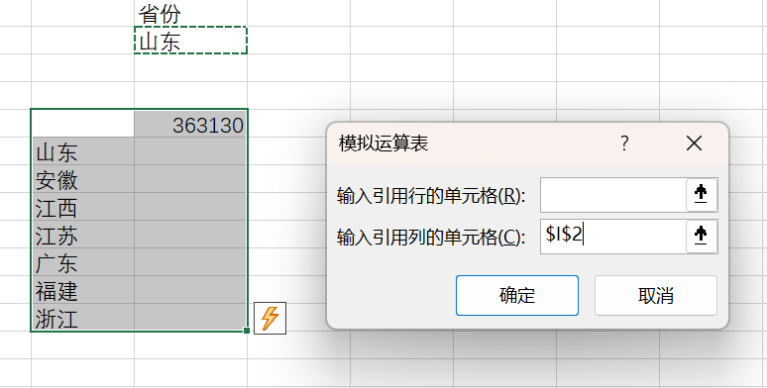
日期 | 省份 | 类别 | 净销售额 | 毛销售额 |  |  | 省份 |  |  |  |  |  |  | 类别
1994-01-01 | 山东 | 艺术品 | 17 | 17 |  |  | 山东 |  |  |  |  |  |  | 艺术品
1994-01-01 | 山东 | 艺术品 | 90 | 90
1994-01-01 | 山东 | 艺术品 | 69 | 69
1994-01-01 | 山东 | 艺术品 | 68 | 68 |  |  | 363130
1994-01-01 | 山东 | 自行车 | 99 | 99 |  | 山东 | 363130 |  |  |  |  |  |  | 352148
1994-01-01 | 山东 | 自行车 | 70 | 70 |  | 安徽 | 432466 |  |  |  |  |  | 艺术品 | 352148
1994-01-01 | 山东 | 自行车 | 77 | 77 |  | 江西 | 269624 |  |  |  |  |  | 自行车 | 192497
1994-01-01 | 山东 | 自行车 | 79 | 79 |  | 江苏 | 69741 |  |  |  |  |  | 服装 | 154797
1994-01-01 | 山东 | 服装 | 61 | 61 |  | 广东 | 137152 |  |  |  |  |  | 食品 | 199585
1994-01-01 | 山东 | 服装 | 110 | 110 |  | 福建 | 87967 |  |  |  |  |  | 儿童用品 | 271978
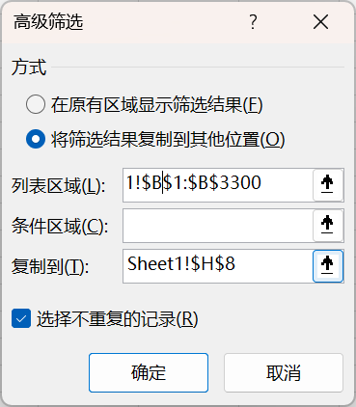
1994-01-01 | 山东 | 服装 | 113 | 113 |  | 浙江 | 7478 |  |  |  |  |  | 体育用品 | 126387
1994-01-01 | 山东 | 服装 | 68 | 68 |  |  |  |  |  |  |  |  | 瓷器 | 70166
1994-01-01 | 山东 | 服装 | 63 | 63
1994-01-01 | 山东 | 食品 | 158 | 158
1994-01-01 | 山东 | 食品 | 79 | 79
1994-01-01 | 山东 | 食品 | 53 | 53
1994-01-01 | 山东 | 食品 | 175 | 175
1994-02-01 | 山东 | 艺术品 | 83 | 83
1994-02-01 | 山东 | 艺术品 | 79 | 79
1994-02-01 | 山东 | 艺术品 | 28 | 28
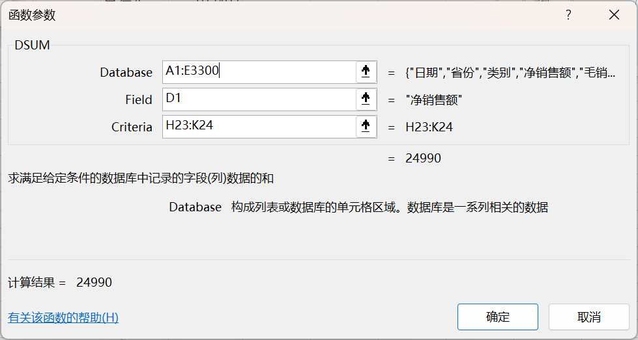
1994-02-01 | 山东 | 艺术品 | 122 | 122
1994-02-01 | 山东 | 自行车 | 105 | 105 |  | 省份 | 类别 | 日期 | 日期
1994-02-01 | 山东 | 自行车 | 112 | 112 |  | 山东 | 艺术品 | >=1995/1/1 | <=1995/12/31
1994-02-01 | 山东 | 自行车 | 113 | 113 |  | 江苏 | 艺术品 | >=1995/1/1 | <=1995/12/31
1994-02-01 | 山东 | 自行车 | 99 | 99
1994-02-01 | 山东 | 服装 | 88 | 88 | 24990 | 山东 | 安徽 | 江西 | 江苏 | 广东 | 福建 | 浙江
1994-02-01 | 山东 | 服装 | 70 | 70 | 艺术品 | 24990 | 42009 | 43932 | 4119 | 2893 | 0 | 0
1994-02-01 | 山东 | 服装 | 99 | 99 | 自行车 | 24728 | 12522 | 20383 | 4211 | 746 | 0 | 0
1994-02-01 | 山东 | 服装 | 90 | 90 | 服装 | 47196 | 16255 | 0 | 0 | 0 | 0 | 0
1994-02-01 | 山东 | 服装 | 179 | 179 | 食品 | 19269 | 32855 | 16404 | 2856 | 472 | 0 | 0
1994-02-01 | 山东 | 食品 | 101 | 101 | 儿童用品 | 24367 | 39686 | 40255 | 2044 | 524 | 0 | 0
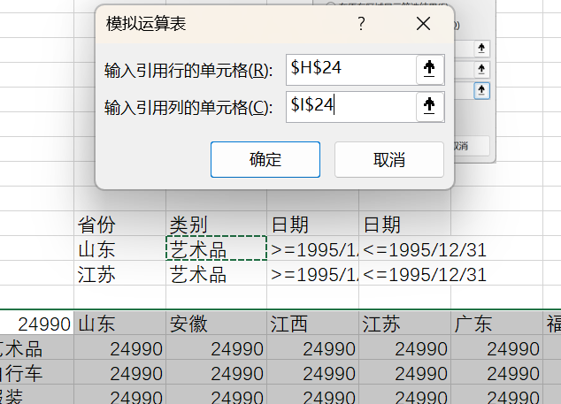
1994-02-01 | 山东 | 食品 | 175 | 175 | 体育用品 | 3869 | 10850 | 13970 | 5113 | 1080 | 0 | 0
1994-02-01 | 山东 | 食品 | 158 | 158 | 瓷器 | 0 | 0 | 0 | 0 | 0 | 0 | 0
1994-02-01 | 山东 | 食品 | 61 | 61
1994-03-01 | 山东 | 艺术品 | 55 | 55
1994-03-01 | 山东 | 艺术品 | 138 | 138 | 控件：
1994-03-01 | 安徽 | 艺术品 | 2738 | 3206
1994-03-01 | 山东 | 艺术品 | 169 | 169
1994-03-01 | 安徽 | 艺术品 | 1682 | 1843
1994-03-01 | 山东 | 艺术品 | 203 | 203
1994-03-01 | 山东 | 自行车 | 140 | 140
1994-03-01 | 安徽 | 自行车 | 101 | 101
1994-03-01 | 山东 | 自行车 | 53 | 53
1994-03-01 | 安徽 | 自行车 | 61 | 61
1994-03-01 | 山东 | 自行车 | 101 | 101
1994-03-01 | 山东 | 自行车 | 90 | 90 | 1
1994-03-01 | 山东 | 服装 | 210 | 210 | 山东
1994-03-01 | 山东 | 服装 | 113 | 113 | 安徽
1994-03-01 | 山东 | 服装 | 179 | 179 | 江西
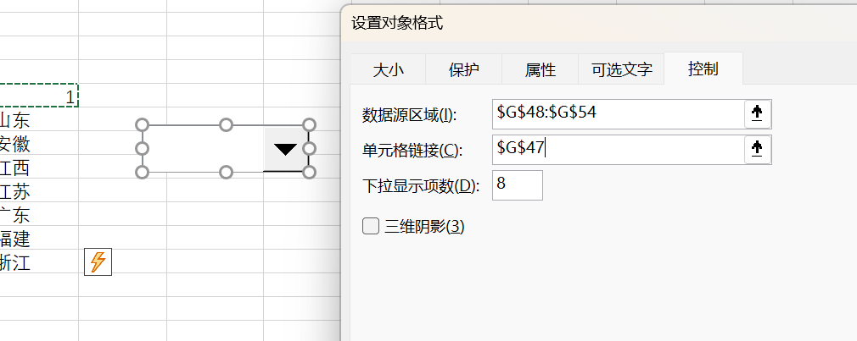
1994-03-01 | 山东 | 服装 | 90 | 90 | 江苏
1994-03-01 | 山东 | 服装 | 77 | 77 | 广东
1994-03-01 | 安徽 | 食品 | 113 | 113 | 福建
1994-03-01 | 山东 | 食品 | 180 | 180 | 浙江
1994-03-01 | 山东 | 食品 | 113 | 113
1994-03-01 | 山东 | 食品 | 114 | 114
1994-03-01 | 安徽 | 食品 | 149 | 149
1994-03-01 | 山东 | 食品 | 140 | 140
1994-04-01 | 山东 | 艺术品 | 206 | 206
1994-04-01 | 安徽 | 艺术品 | 1968 | 2228
1994-04-01 | 安徽 | 艺术品 | 3850 | 4511
1994-04-01 | 山东 | 艺术品 | 180 | 180
1994-04-01 | 山东 | 艺术品 | 158 | 158
1994-04-01 | 山东 | 艺术品 | 110 | 110
1994-04-01 | 山东 | 自行车 | 113 | 113
1994-04-01 | 安徽 | 自行车 | 113 | 113
1994-04-01 | 山东 | 自行车 | 113 | 113
1994-04-01 | 山东 | 自行车 | 44 | 44
1994-04-01 | 安徽 | 自行车 | 44 | 44
1994-04-01 | 山东 | 自行车 | 221 | 221
1994-04-01 | 山东 | 服装 | 442 | 455
1994-04-01 | 山东 | 服装 | 193 | 193
1994-04-01 | 山东 | 服装 | 59 | 59
1994-04-01 | 山东 | 服装 | 79 | 79
1994-04-01 | 山东 | 服装 | 70 | 70
1994-04-01 | 山东 | 食品 | 123 | 123
1994-04-01 | 安徽 | 食品 | 146 | 146
1994-04-01 | 山东 | 食品 | 146 | 146
1994-04-01 | 安徽 | 食品 | 131 | 131
1994-04-01 | 山东 | 食品 | 158 | 158
1994-04-01 | 山东 | 食品 | 180 | 180
1994-05-01 | 安徽 | 艺术品 | 2172 | 2543
1994-05-01 | 山东 | 艺术品 | 194 | 194
1994-05-01 | 山东 | 艺术品 | 259 | 259
1994-05-01 | 山东 | 艺术品 | 193 | 193
1994-05-01 | 山东 | 艺术品 | 154 | 154
1994-05-01 | 安徽 | 艺术品 | 1804 | 2049
1994-05-01 | 山东 | 自行车 | 308 | 308
1994-05-01 | 山东 | 自行车 | 18 | 18
1994-05-01 | 山东 | 自行车 | 104 | 104
1994-05-01 | 安徽 | 自行车 | 53 | 53
1994-05-01 | 安徽 | 自行车 | 79 | 79
1994-05-01 | 山东 | 自行车 | 135 | 135
1994-05-01 | 山东 | 服装 | 385 | 385
1994-05-01 | 山东 | 服装 | 81 | 81
1994-05-01 | 山东 | 服装 | 371 | 371
1994-05-01 | 山东 | 服装 | 90 | 90
1994-05-01 | 山东 | 服装 | 53 | 53
1994-05-01 | 山东 | 食品 | 114 | 114
1994-05-01 | 山东 | 食品 | 225 | 225
1994-05-01 | 山东 | 食品 | 146 | 146
1994-05-01 | 山东 | 食品 | 158 | 158
1994-05-01 | 安徽 | 食品 | 169 | 169
1994-05-01 | 安徽 | 食品 | 123 | 123
1994-05-01 | 山东 | 儿童用品 | 360 | 360
1994-05-01 | 安徽 | 儿童用品 | 113 | 113
1994-05-01 | 山东 | 儿童用品 | 406 | 406
1994-05-01 | 山东 | 儿童用品 | 90 | 90
1994-05-01 | 安徽 | 儿童用品 | 96 | 96
1994-05-01 | 山东 | 儿童用品 | 53 | 53
1994-06-01 | 安徽 | 艺术品 | 4489 | 5276
1994-06-01 | 安徽 | 艺术品 | 2273 | 2668
1994-06-01 | 山东 | 艺术品 | 220 | 220
1994-06-01 | 山东 | 艺术品 | 149 | 149
1994-06-01 | 山东 | 艺术品 | 338 | 338
1994-06-01 | 山东 | 艺术品 | 338 | 338
1994-06-01 | 山东 | 自行车 | 180 | 180
1994-06-01 | 安徽 | 自行车 | 53 | 53
1994-06-01 | 山东 | 自行车 | 392 | 392
1994-06-01 | 山东 | 自行车 | 113 | 113
1994-06-01 | 安徽 | 自行车 | 113 | 113
1994-06-01 | 山东 | 自行车 | 26 | 26
1994-06-01 | 山东 | 服装 | 46 | 46
1994-06-01 | 山东 | 服装 | 45 | 45
1994-06-01 | 山东 | 服装 | 45 | 45
1994-06-01 | 山东 | 服装 | 620 | 639
1994-06-01 | 山东 | 服装 | 428 | 440
1994-06-01 | 安徽 | 食品 | 236 | 236
1994-06-01 | 山东 | 食品 | 166 | 166
1994-06-01 | 山东 | 食品 | 158 | 158
1994-06-01 | 山东 | 食品 | 146 | 146
1994-06-01 | 安徽 | 食品 | 114 | 114
1994-06-01 | 山东 | 食品 | 203 | 203
1994-06-01 | 山东 | 儿童用品 | 56 | 56
1994-06-01 | 山东 | 儿童用品 | 26 | 26
1994-06-01 | 安徽 | 儿童用品 | 140 | 140
1994-06-01 | 安徽 | 儿童用品 | 191 | 191
1994-06-01 | 山东 | 儿童用品 | 469 | 469
1994-06-01 | 山东 | 儿童用品 | 149 | 149
1994-07-01 | 安徽 | 艺术品 | 3697 | 4343
1994-07-01 | 山东 | 艺术品 | 206 | 206
1994-07-01 | 安徽 | 艺术品 | 2156 | 2530
1994-07-01 | 安徽 | 艺术品 | 659 | 743
1994-07-01 | 山东 | 艺术品 | 204 | 204
1994-07-01 | 安徽 | 艺术品 | 358 | 358
1994-07-01 | 山东 | 艺术品 | 270 | 270
1994-07-01 | 山东 | 艺术品 | 212 | 212
1994-07-01 | 山东 | 自行车 | 53 | 53
1994-07-01 | 山东 | 自行车 | 167 | 167
1994-07-01 | 安徽 | 自行车 | 298 | 298
1994-07-01 | 安徽 | 自行车 | 135 | 135
1994-07-01 | 山东 | 自行车 | 304 | 304
1994-07-01 | 安徽 | 自行车 | 473 | 473
1994-07-01 | 安徽 | 自行车 | 61 | 61
1994-07-01 | 山东 | 自行车 | 427 | 427
1994-07-01 | 安徽 | 服装 | 146 | 146
1994-07-01 | 山东 | 服装 | 32 | 32
1994-07-01 | 安徽 | 服装 | 193 | 193
1994-07-01 | 山东 | 服装 | 79 | 79
1994-07-01 | 安徽 | 服装 | 114 | 114
1994-07-01 | 山东 | 服装 | 72 | 72
1994-07-01 | 安徽 | 服装 | 138 | 138
1994-07-01 | 山东 | 服装 | 53 | 53
1994-07-01 | 安徽 | 服装 | 203 | 203
1994-07-01 | 安徽 | 服装 | 854 | 963
1994-07-01 | 山东 | 服装 | 694 | 715
1994-07-01 | 山东 | 服装 | 705 | 726
1994-07-01 | 安徽 | 食品 | 1422 | 1778
1994-07-01 | 安徽 | 食品 | 149 | 149
1994-07-01 | 山东 | 食品 | 175 | 175
1994-07-01 | 安徽 | 食品 | 169 | 169
1994-07-01 | 山东 | 食品 | 210 | 210
1994-07-01 | 安徽 | 食品 | 591 | 683
1994-07-01 | 山东 | 食品 | 203 | 203
1994-07-01 | 山东 | 食品 | 135 | 135
1994-07-01 | 安徽 | 儿童用品 | 1468 | 1755
1994-07-01 | 安徽 | 儿童用品 | 306 | 306
1994-07-01 | 安徽 | 儿童用品 | 326 | 326
1994-07-01 | 山东 | 儿童用品 | 378 | 378
1994-07-01 | 山东 | 儿童用品 | 56 | 56
1994-07-01 | 安徽 | 儿童用品 | 997 | 1379
1994-07-01 | 山东 | 儿童用品 | 35 | 35
1994-07-01 | 山东 | 儿童用品 | 410 | 473
1994-08-01 | 安徽 | 艺术品 | 1982 | 2250
1994-08-01 | 安徽 | 艺术品 | 1974 | 2228
1994-08-01 | 安徽 | 艺术品 | 413 | 413
1994-08-01 | 安徽 | 艺术品 | 293 | 293
1994-08-01 | 山东 | 艺术品 | 286 | 286
1994-08-01 | 山东 | 艺术品 | 270 | 270
1994-08-01 | 山东 | 艺术品 | 193 | 193
1994-08-01 | 山东 | 艺术品 | 169 | 169
1994-08-01 | 山东 | 自行车 | 105 | 105
1994-08-01 | 山东 | 自行车 | 571 | 571
1994-08-01 | 安徽 | 自行车 | 158 | 158
1994-08-01 | 山东 | 自行车 | 270 | 270
1994-08-01 | 山东 | 自行车 | 203 | 203
1994-08-01 | 安徽 | 自行车 | 525 | 595
1994-08-01 | 安徽 | 自行车 | 70 | 70
1994-08-01 | 安徽 | 自行车 | 495 | 495
1994-08-01 | 安徽 | 服装 | 931 | 1018
1994-08-01 | 山东 | 服装 | 939 | 998
1994-08-01 | 山东 | 服装 | 761 | 784
1994-08-01 | 山东 | 服装 | 56 | 56
1994-08-01 | 安徽 | 服装 | 158 | 158
1994-08-01 | 安徽 | 服装 | 151 | 151
1994-08-01 | 山东 | 服装 | 81 | 81
1994-08-01 | 安徽 | 服装 | 79 | 79
1994-08-01 | 山东 | 服装 | 39 | 39
1994-08-01 | 山东 | 服装 | 53 | 53
1994-08-01 | 安徽 | 服装 | 175 | 175
1994-08-01 | 安徽 | 服装 | 203 | 203
1994-08-01 | 安徽 | 食品 | 1340 | 1800
1994-08-01 | 山东 | 食品 | 203 | 203
1994-08-01 | 山东 | 食品 | 193 | 193
1994-08-01 | 山东 | 食品 | 169 | 169
1994-08-01 | 山东 | 食品 | 333 | 333
1994-08-01 | 安徽 | 食品 | 326 | 326
1994-08-01 | 安徽 | 食品 | 569 | 648
1994-08-01 | 安徽 | 食品 | 149 | 149
1994-08-01 | 安徽 | 儿童用品 | 568 | 585
1994-08-01 | 山东 | 儿童用品 | 529 | 529
1994-08-01 | 山东 | 儿童用品 | 26 | 26
1994-08-01 | 山东 | 儿童用品 | 45 | 45
1994-08-01 | 山东 | 儿童用品 | 716 | 716
1994-08-01 | 安徽 | 儿童用品 | 663 | 683
1994-08-01 | 安徽 | 儿童用品 | 971 | 1301
1994-08-01 | 安徽 | 儿童用品 | 1351 | 1747
1994-09-01 | 山东 | 艺术品 | 124 | 124
1994-09-01 | 安徽 | 艺术品 | 2811 | 3273
1994-09-01 | 安徽 | 艺术品 | 2454 | 2869
1994-09-01 | 山东 | 艺术品 | 151 | 151
1994-09-01 | 山东 | 艺术品 | 292 | 292
1994-09-01 | 山东 | 艺术品 | 270 | 270
1994-09-01 | 安徽 | 艺术品 | 203 | 203
1994-09-01 | 安徽 | 艺术品 | 385 | 385
1994-09-01 | 山东 | 自行车 | 149 | 149
1994-09-01 | 安徽 | 自行车 | 710 | 805
1994-09-01 | 山东 | 自行车 | 216 | 216
1994-09-01 | 安徽 | 自行车 | 113 | 113
1994-09-01 | 安徽 | 自行车 | 135 | 135
1994-09-01 | 山东 | 自行车 | 293 | 293
1994-09-01 | 安徽 | 自行车 | 70 | 70
1994-09-01 | 山东 | 自行车 | 522 | 595
1994-09-01 | 山东 | 服装 | 544 | 560
1994-09-01 | 安徽 | 服装 | 981 | 1100
1994-09-01 | 山东 | 服装 | 804 | 853
1994-09-01 | 山东 | 服装 | 99 | 99
1994-09-01 | 安徽 | 服装 | 61 | 61
1994-09-01 | 山东 | 服装 | 63 | 63
1994-09-01 | 山东 | 服装 | 66 | 66
1994-09-01 | 安徽 | 服装 | 151 | 151
1994-09-01 | 山东 | 服装 | 34 | 34
1994-09-01 | 安徽 | 服装 | 191 | 191
1994-09-01 | 安徽 | 服装 | 193 | 193
1994-09-01 | 安徽 | 服装 | 180 | 180
1994-09-01 | 山东 | 食品 | 210 | 210
1994-09-01 | 山东 | 食品 | 158 | 158
1994-09-01 | 山东 | 食品 | 180 | 180
1994-09-01 | 山东 | 食品 | 450 | 464
1994-09-01 | 安徽 | 食品 | 140 | 140
1994-09-01 | 安徽 | 食品 | 304 | 304
1994-09-01 | 安徽 | 食品 | 1345 | 2070
1994-09-01 | 安徽 | 食品 | 576 | 648
1994-09-01 | 山东 | 儿童用品 | 18 | 18
1994-09-01 | 安徽 | 儿童用品 | 1366 | 1733
1994-09-01 | 山东 | 儿童用品 | 483 | 483
1994-09-01 | 安徽 | 儿童用品 | 1160 | 1265
1994-09-01 | 安徽 | 儿童用品 | 587 | 604
1994-09-01 | 安徽 | 儿童用品 | 349 | 349
1994-09-01 | 山东 | 儿童用品 | 45 | 45
1994-09-01 | 山东 | 儿童用品 | 275 | 275
1994-10-01 | 山东 | 艺术品 | 179 | 179
1994-10-01 | 山东 | 艺术品 | 169 | 169
1994-10-01 | 安徽 | 艺术品 | 2266 | 2654
1994-10-01 | 江西 | 艺术品 | 1271 | 1350
1994-10-01 | 安徽 | 艺术品 | 1219 | 1294
1994-10-01 | 安徽 | 艺术品 | 504 | 578
1994-10-01 | 江西 | 艺术品 | 413 | 413
1994-10-01 | 山东 | 艺术品 | 347 | 347
1994-10-01 | 山东 | 艺术品 | 347 | 347
1994-10-01 | 安徽 | 艺术品 | 293 | 293
1994-10-01 | 安徽 | 自行车 | 135 | 135
1994-10-01 | 安徽 | 自行车 | 124 | 124
1994-10-01 | 山东 | 自行车 | 140 | 140
1994-10-01 | 安徽 | 自行车 | 70 | 70
1994-10-01 | 山东 | 自行车 | 279 | 279
1994-10-01 | 安徽 | 自行车 | 683 | 788
1994-10-01 | 山东 | 自行车 | 619 | 707
1994-10-01 | 江西 | 自行车 | 491 | 506
1994-10-01 | 江西 | 自行车 | 420 | 420
1994-10-01 | 山东 | 自行车 | 492 | 506
1994-10-01 | 安徽 | 服装 | 101 | 101
1994-10-01 | 安徽 | 服装 | 135 | 135
1994-10-01 | 山东 | 服装 | 228 | 228
1994-10-01 | 安徽 | 服装 | 210 | 210
1994-10-01 | 安徽 | 服装 | 53 | 53
1994-10-01 | 安徽 | 服装 | 206 | 206
1994-10-01 | 山东 | 服装 | 81 | 81
1994-10-01 | 山东 | 服装 | 1215 | 1293
1994-10-01 | 山东 | 服装 | 53 | 53
1994-10-01 | 山东 | 服装 | 44 | 44
1994-10-01 | 安徽 | 服装 | 1041 | 1320
1994-10-01 | 山东 | 服装 | 34 | 34
1994-10-01 | 山东 | 食品 | 569 | 586
1994-10-01 | 安徽 | 食品 | 131 | 131
1994-10-01 | 山东 | 食品 | 135 | 135
1994-10-01 | 安徽 | 食品 | 692 | 770
1994-10-01 | 山东 | 食品 | 193 | 193
1994-10-01 | 安徽 | 食品 | 281 | 281
1994-10-01 | 山东 | 食品 | 169 | 169
1994-10-01 | 江西 | 食品 | 426 | 439
1994-10-01 | 江西 | 食品 | 315 | 315
1994-10-01 | 安徽 | 食品 | 1990 | 2453
1994-10-01 | 安徽 | 儿童用品 | 383 | 383
1994-10-01 | 安徽 | 儿童用品 | 921 | 1184
1994-10-01 | 江西 | 儿童用品 | 61 | 61
1994-10-01 | 安徽 | 儿童用品 | 81 | 81
1994-10-01 | 山东 | 儿童用品 | 679 | 927
1994-10-01 | 山东 | 儿童用品 | 35 | 35
1994-10-01 | 山东 | 儿童用品 | 34 | 34
1994-10-01 | 山东 | 儿童用品 | 525 | 525
1994-10-01 | 江西 | 儿童用品 | 1006 | 1069
1994-10-01 | 安徽 | 儿童用品 | 1080 | 1146
1994-11-01 | 山东 | 艺术品 | 330 | 330
1994-11-01 | 山东 | 艺术品 | 326 | 326
1994-11-01 | 山东 | 艺术品 | 315 | 315
1994-11-01 | 山东 | 艺术品 | 275 | 275
1994-11-01 | 安徽 | 艺术品 | 270 | 270
1994-11-01 | 江西 | 艺术品 | 413 | 413
1994-11-01 | 安徽 | 艺术品 | 385 | 385
1994-11-01 | 安徽 | 艺术品 | 4001 | 4703
1994-11-01 | 安徽 | 艺术品 | 2110 | 2379
1994-11-01 | 江西 | 艺术品 | 1272 | 1350
1994-11-01 | 山东 | 自行车 | 507 | 585
1994-11-01 | 安徽 | 自行车 | 113 | 113
1994-11-01 | 江西 | 自行车 | 368 | 368
1994-11-01 | 江西 | 自行车 | 524 | 540
1994-11-01 | 安徽 | 自行车 | 79 | 79
1994-11-01 | 山东 | 自行车 | 193 | 193
1994-11-01 | 山东 | 自行车 | 315 | 315
1994-11-01 | 山东 | 自行车 | 189 | 189
1994-11-01 | 安徽 | 自行车 | 225 | 225
1994-11-01 | 安徽 | 自行车 | 930 | 1033
1994-11-01 | 安徽 | 服装 | 175 | 175
1994-11-01 | 安徽 | 服装 | 113 | 113
1994-11-01 | 山东 | 服装 | 60 | 60
1994-11-01 | 山东 | 服装 | 90 | 90
1994-11-01 | 山东 | 服装 | 56 | 56
1994-11-01 | 山东 | 服装 | 28 | 28
1994-11-01 | 安徽 | 服装 | 225 | 225
1994-11-01 | 安徽 | 服装 | 105 | 105
1994-11-01 | 安徽 | 服装 | 1011 | 1128
1994-11-01 | 山东 | 服装 | 801 | 825
1994-11-01 | 山东 | 服装 | 570 | 586
1994-11-01 | 安徽 | 服装 | 124 | 124
1994-11-01 | 安徽 | 食品 | 2130 | 3375
1994-11-01 | 山东 | 食品 | 620 | 639
1994-11-01 | 安徽 | 食品 | 601 | 665
1994-11-01 | 江西 | 食品 | 371 | 371
1994-11-01 | 安徽 | 食品 | 149 | 149
1994-11-01 | 安徽 | 食品 | 304 | 304
1994-11-01 | 江西 | 食品 | 289 | 289
1994-11-01 | 山东 | 食品 | 248 | 248
1994-11-01 | 山东 | 食品 | 225 | 225
1994-11-01 | 山东 | 食品 | 210 | 210
1994-11-01 | 安徽 | 儿童用品 | 293 | 293
1994-11-01 | 安徽 | 儿童用品 | 1443 | 1531
1994-11-01 | 山东 | 儿童用品 | 1153 | 1508
1994-11-01 | 山东 | 儿童用品 | 546 | 546
1994-11-01 | 江西 | 儿童用品 | 393 | 405
1994-11-01 | 安徽 | 儿童用品 | 748 | 995
1994-11-01 | 江西 | 儿童用品 | 833 | 884
1994-11-01 | 山东 | 儿童用品 | 18 | 18
1994-11-01 | 山东 | 儿童用品 | 34 | 34
1994-11-01 | 安徽 | 儿童用品 | 91 | 91
1994-12-01 | 安徽 | 艺术品 | 2049 | 2324
1994-12-01 | 江西 | 艺术品 | 1399 | 1485
1994-12-01 | 江西 | 艺术品 | 441 | 454
1994-12-01 | 山东 | 艺术品 | 414 | 426
1994-12-01 | 山东 | 艺术品 | 405 | 405
1994-12-01 | 山东 | 艺术品 | 374 | 374
1994-12-01 | 安徽 | 艺术品 | 338 | 338
1994-12-01 | 山东 | 艺术品 | 292 | 292
1994-12-01 | 安徽 | 艺术品 | 4193 | 4928
1994-12-01 | 安徽 | 艺术品 | 330 | 330
1994-12-01 | 安徽 | 自行车 | 821 | 1138
1994-12-01 | 山东 | 自行车 | 602 | 676
1994-12-01 | 江西 | 自行车 | 525 | 540
1994-12-01 | 江西 | 自行车 | 394 | 394
1994-12-01 | 山东 | 自行车 | 393 | 405
1994-12-01 | 安徽 | 自行车 | 124 | 124
1994-12-01 | 安徽 | 自行车 | 79 | 79
1994-12-01 | 山东 | 自行车 | 158 | 158
1994-12-01 | 安徽 | 自行车 | 338 | 338
1994-12-01 | 山东 | 自行车 | 271 | 271
1994-12-01 | 山东 | 服装 | 1049 | 1111
1994-12-01 | 山东 | 服装 | 1115 | 1183
1994-12-01 | 安徽 | 服装 | 849 | 1155
1994-12-01 | 安徽 | 服装 | 151 | 151
1994-12-01 | 山东 | 服装 | 77 | 77
1994-12-01 | 山东 | 服装 | 68 | 68
1994-12-01 | 安徽 | 服装 | 248 | 248
1994-12-01 | 安徽 | 服装 | 135 | 135
1994-12-01 | 安徽 | 服装 | 140 | 140
1994-12-01 | 山东 | 服装 | 99 | 99
1994-12-01 | 安徽 | 服装 | 123 | 123
1994-12-01 | 山东 | 服装 | 28 | 28
1994-12-01 | 山东 | 食品 | 210 | 210
1994-12-01 | 安徽 | 食品 | 131 | 131
1994-12-01 | 山东 | 食品 | 304 | 304
1994-12-01 | 山东 | 食品 | 248 | 248
1994-12-01 | 江西 | 食品 | 338 | 338
1994-12-01 | 安徽 | 食品 | 888 | 998
1994-12-01 | 山东 | 食品 | 808 | 858
1994-12-01 | 安徽 | 食品 | 371 | 371
1994-12-01 | 江西 | 食品 | 341 | 341
1994-12-01 | 安徽 | 食品 | 2110 | 4208
1994-12-01 | 山东 | 儿童用品 | 18 | 18
1994-12-01 | 安徽 | 儿童用品 | 1875 | 2048
1994-12-01 | 山东 | 儿童用品 | 56 | 56
1994-12-01 | 山东 | 儿童用品 | 1281 | 1395
1994-12-01 | 安徽 | 儿童用品 | 172 | 172
1994-12-01 | 江西 | 儿童用品 | 1315 | 1395
1994-12-01 | 安徽 | 儿童用品 | 360 | 360
1994-12-01 | 山东 | 儿童用品 | 454 | 518
1994-12-01 | 安徽 | 儿童用品 | 517 | 590
1994-12-01 | 江西 | 儿童用品 | 1006 | 1068
1995-01-01 | 江西 | 艺术品 | 561 | 578
1995-01-01 | 安徽 | 艺术品 | 3730 | 4388
1995-01-01 | 安徽 | 艺术品 | 2244 | 2530
1995-01-01 | 江西 | 艺术品 | 1418 | 1898
1995-01-01 | 江西 | 艺术品 | 1399 | 1485
1995-01-01 | 江西 | 艺术品 | 836 | 945
1995-01-01 | 安徽 | 艺术品 | 413 | 413
1995-01-01 | 山东 | 艺术品 | 405 | 405
1995-01-01 | 山东 | 艺术品 | 400 | 413
1995-01-01 | 安徽 | 艺术品 | 383 | 383
1995-01-01 | 山东 | 艺术品 | 369 | 369
1995-01-01 | 山东 | 艺术品 | 303 | 303
1995-01-01 | 江西 | 自行车 | 315 | 315
1995-01-01 | 安徽 | 自行车 | 315 | 315
1995-01-01 | 山东 | 自行车 | 564 | 637
1995-01-01 | 山东 | 自行车 | 405 | 405
1995-01-01 | 江西 | 自行车 | 405 | 405
1995-01-01 | 江西 | 自行车 | 394 | 394
1995-01-01 | 山东 | 自行车 | 171 | 171
1995-01-01 | 安徽 | 自行车 | 158 | 158
1995-01-01 | 安徽 | 自行车 | 135 | 135
1995-01-01 | 安徽 | 自行车 | 96 | 96
1995-01-01 | 山东 | 自行车 | 280 | 280
1995-01-01 | 江西 | 自行车 | 557 | 574
1995-01-01 | 山东 | 服装 | 68 | 68
1995-01-01 | 山东 | 服装 | 99 | 99
1995-01-01 | 安徽 | 服装 | 124 | 124
1995-01-01 | 安徽 | 服装 | 114 | 114
1995-01-01 | 安徽 | 服装 | 151 | 151
1995-01-01 | 山东 | 服装 | 44 | 44
1995-01-01 | 安徽 | 服装 | 140 | 140
1995-01-01 | 安徽 | 服装 | 293 | 293
1995-01-01 | 山东 | 服装 | 60 | 60
1995-01-01 | 山东 | 服装 | 416 | 429
1995-01-01 | 山东 | 服装 | 1204 | 1279
1995-01-01 | 安徽 | 服装 | 912 | 1155
1995-01-01 | 安徽 | 食品 | 1358 | 3623
1995-01-01 | 安徽 | 食品 | 970 | 1295
1995-01-01 | 山东 | 食品 | 840 | 893
1995-01-01 | 江西 | 食品 | 289 | 289
1995-01-01 | 山东 | 食品 | 293 | 293
1995-01-01 | 江西 | 食品 | 270 | 270
1995-01-01 | 山东 | 食品 | 193 | 193
1995-01-01 | 安徽 | 食品 | 149 | 149
1995-01-01 | 安徽 | 食品 | 360 | 360
1995-01-01 | 江西 | 食品 | 338 | 338
1995-01-01 | 山东 | 食品 | 326 | 326
1995-01-01 | 江西 | 食品 | 105 | 105
1995-01-01 | 安徽 | 儿童用品 | 693 | 693
1995-01-01 | 安徽 | 儿童用品 | 349 | 349
1995-01-01 | 江西 | 儿童用品 | 930 | 989
1995-01-01 | 山东 | 儿童用品 | 1068 | 1184
1995-01-01 | 安徽 | 儿童用品 | 1762 | 1925
1995-01-01 | 江西 | 儿童用品 | 1980 | 2250
1995-01-01 | 江西 | 儿童用品 | 56 | 56
1995-01-01 | 山东 | 儿童用品 | 45 | 45
1995-01-01 | 江西 | 儿童用品 | 185 | 185
1995-01-01 | 安徽 | 儿童用品 | 186 | 186
1995-01-01 | 山东 | 儿童用品 | 18 | 18
1995-01-01 | 山东 | 儿童用品 | 481 | 543
1995-02-01 | 山东 | 艺术品 | 469 | 484
1995-02-01 | 安徽 | 艺术品 | 588 | 660
1995-02-01 | 江西 | 艺术品 | 521 | 536
1995-02-01 | 安徽 | 艺术品 | 433 | 495
1995-02-01 | 山东 | 艺术品 | 432 | 495
1995-02-01 | 山东 | 艺术品 | 374 | 374
1995-02-01 | 山东 | 艺术品 | 508 | 523
1995-02-01 | 安徽 | 艺术品 | 3293 | 3836
1995-02-01 | 安徽 | 艺术品 | 1849 | 2021
1995-02-01 | 江西 | 艺术品 | 1567 | 1721
1995-02-01 | 江西 | 艺术品 | 1129 | 1403
1995-02-01 | 江西 | 艺术品 | 886 | 1215
1995-02-01 | 山东 | 自行车 | 610 | 693
1995-02-01 | 江西 | 自行车 | 524 | 540
1995-02-01 | 安徽 | 自行车 | 123 | 123
1995-02-01 | 山东 | 自行车 | 503 | 518
1995-02-01 | 江西 | 自行车 | 473 | 473
1995-02-01 | 江西 | 自行车 | 368 | 368
1995-02-01 | 江西 | 自行车 | 368 | 368
1995-02-01 | 安徽 | 自行车 | 360 | 360
1995-02-01 | 山东 | 自行车 | 180 | 180
1995-02-01 | 安徽 | 自行车 | 135 | 135
1995-02-01 | 安徽 | 自行车 | 105 | 105
1995-02-01 | 山东 | 自行车 | 333 | 333
1995-02-01 | 安徽 | 服装 | 873 | 963
1995-02-01 | 山东 | 服装 | 1387 | 1471
1995-02-01 | 山东 | 服装 | 1359 | 1444
1995-02-01 | 山东 | 服装 | 55 | 55
1995-02-01 | 山东 | 服装 | 63 | 63
1995-02-01 | 安徽 | 服装 | 88 | 88
1995-02-01 | 安徽 | 服装 | 140 | 140
1995-02-01 | 山东 | 服装 | 79 | 79
1995-02-01 | 山东 | 服装 | 104 | 104
1995-02-01 | 安徽 | 服装 | 146 | 146
1995-02-01 | 安徽 | 服装 | 180 | 180
1995-02-01 | 安徽 | 服装 | 179 | 179
1995-02-01 | 安徽 | 食品 | 175 | 175
1995-02-01 | 山东 | 食品 | 175 | 175
1995-02-01 | 安徽 | 食品 | 404 | 416
1995-02-01 | 江西 | 食品 | 105 | 105
1995-02-01 | 江西 | 食品 | 270 | 270
1995-02-01 | 江西 | 食品 | 371 | 371
1995-02-01 | 山东 | 食品 | 180 | 180
1995-02-01 | 江西 | 食品 | 341 | 341
1995-02-01 | 山东 | 食品 | 998 | 1059
1995-02-01 | 安徽 | 食品 | 1338 | 3690
1995-02-01 | 安徽 | 食品 | 1080 | 1435
1995-02-01 | 山东 | 食品 | 404 | 416
1995-02-01 | 山东 | 儿童用品 | 511 | 588
1995-02-01 | 安徽 | 儿童用品 | 497 | 576
1995-02-01 | 安徽 | 儿童用品 | 394 | 394
1995-02-01 | 安徽 | 儿童用品 | 1983 | 2240
1995-02-01 | 江西 | 儿童用品 | 1854 | 2104
1995-02-01 | 山东 | 儿童用品 | 1480 | 1845
1995-02-01 | 江西 | 儿童用品 | 1203 | 1278
1995-02-01 | 山东 | 儿童用品 | 26 | 26
1995-02-01 | 安徽 | 儿童用品 | 172 | 172
1995-02-01 | 江西 | 儿童用品 | 171 | 171
1995-02-01 | 江西 | 儿童用品 | 63 | 63
1995-02-01 | 山东 | 儿童用品 | 56 | 56
1995-03-01 | 安徽 | 艺术品 | 338 | 338
1995-03-01 | 江西 | 艺术品 | 1451 | 1804
1995-03-01 | 安徽 | 艺术品 | 3986 | 4646
1995-03-01 | 江西 | 艺术品 | 2180 | 2464
1995-03-01 | 安徽 | 艺术品 | 1515 | 1609
1995-03-01 | 山东 | 艺术品 | 275 | 275
1995-03-01 | 江西 | 艺术品 | 1092 | 1350
1995-03-01 | 江西 | 艺术品 | 601 | 619
1995-03-01 | 山东 | 艺术品 | 504 | 504
1995-03-01 | 安徽 | 艺术品 | 440 | 440
1995-03-01 | 山东 | 艺术品 | 415 | 428
1995-03-01 | 山东 | 艺术品 | 358 | 358
1995-03-01 | 江西 | 自行车 | 524 | 540
1995-03-01 | 山东 | 自行车 | 655 | 655
1995-03-01 | 山东 | 自行车 | 458 | 473
1995-03-01 | 江西 | 自行车 | 433 | 446
1995-03-01 | 江西 | 自行车 | 411 | 473
1995-03-01 | 江西 | 自行车 | 368 | 368
1995-03-01 | 安徽 | 自行车 | 338 | 338
1995-03-01 | 安徽 | 自行车 | 193 | 193
1995-03-01 | 山东 | 自行车 | 171 | 171
1995-03-01 | 安徽 | 自行车 | 146 | 146
1995-03-01 | 山东 | 自行车 | 263 | 263
1995-03-01 | 安徽 | 自行车 | 88 | 88
1995-03-01 | 山东 | 服装 | 2066 | 2345
1995-03-01 | 安徽 | 服装 | 841 | 935
1995-03-01 | 山东 | 服装 | 1400 | 1485
1995-03-01 | 安徽 | 服装 | 90 | 90
1995-03-01 | 安徽 | 服装 | 70 | 70
1995-03-01 | 山东 | 服装 | 90 | 90
1995-03-01 | 山东 | 服装 | 55 | 55
1995-03-01 | 山东 | 服装 | 53 | 53
1995-03-01 | 山东 | 服装 | 113 | 113
1995-03-01 | 安徽 | 服装 | 124 | 124
1995-03-01 | 安徽 | 服装 | 131 | 131
1995-03-01 | 安徽 | 服装 | 151 | 151
1995-03-01 | 江西 | 食品 | 270 | 270
1995-03-01 | 山东 | 食品 | 281 | 281
1995-03-01 | 江西 | 食品 | 408 | 420
1995-03-01 | 山东 | 食品 | 823 | 875
1995-03-01 | 安徽 | 食品 | 2302 | 4163
1995-03-01 | 安徽 | 食品 | 360 | 360
1995-03-01 | 江西 | 食品 | 371 | 371
1995-03-01 | 安徽 | 食品 | 149 | 149
1995-03-01 | 安徽 | 食品 | 105 | 105
1995-03-01 | 山东 | 食品 | 90 | 90
1995-03-01 | 山东 | 食品 | 193 | 193
1995-03-01 | 江西 | 食品 | 105 | 105
1995-03-01 | 山东 | 儿童用品 | 637 | 711
1995-03-01 | 安徽 | 儿童用品 | 394 | 394
1995-03-01 | 安徽 | 儿童用品 | 586 | 657
1995-03-01 | 江西 | 儿童用品 | 56 | 56
1995-03-01 | 山东 | 儿童用品 | 56 | 56
1995-03-01 | 山东 | 儿童用品 | 26 | 26
1995-03-01 | 江西 | 儿童用品 | 252 | 252
1995-03-01 | 安徽 | 儿童用品 | 249 | 249
1995-03-01 | 安徽 | 儿童用品 | 1811 | 1978
1995-03-01 | 江西 | 儿童用品 | 1621 | 1778
1995-03-01 | 江西 | 儿童用品 | 1130 | 1199
1995-03-01 | 山东 | 儿童用品 | 911 | 1013
1995-04-01 | 江苏 | 艺术品 | 135 | 135
1995-04-01 | 江西 | 艺术品 | 521 | 536
1995-04-01 | 山东 | 艺术品 | 516 | 594
1995-04-01 | 山东 | 艺术品 | 385 | 385
1995-04-01 | 山东 | 艺术品 | 330 | 330
1995-04-01 | 江西 | 艺术品 | 270 | 270
1995-04-01 | 安徽 | 艺术品 | 180 | 180
1995-04-01 | 江苏 | 艺术品 | 151 | 151
1995-04-01 | 江西 | 艺术品 | 814 | 908
1995-04-01 | 安徽 | 艺术品 | 523 | 523
1995-04-01 | 安徽 | 艺术品 | 2227 | 2509
1995-04-01 | 安徽 | 艺术品 | 1888 | 2063
1995-04-01 | 江西 | 艺术品 | 1782 | 1958
1995-04-01 | 山东 | 艺术品 | 525 | 540
1995-04-01 | 安徽 | 自行车 | 146 | 146
1995-04-01 | 江苏 | 自行车 | 135 | 135
1995-04-01 | 安徽 | 自行车 | 88 | 88
1995-04-01 | 江苏 | 自行车 | 96 | 96
1995-04-01 | 江西 | 自行车 | 263 | 263
1995-04-01 | 安徽 | 自行车 | 175 | 175
1995-04-01 | 山东 | 自行车 | 546 | 563
1995-04-01 | 江西 | 自行车 | 492 | 506
1995-04-01 | 江西 | 自行车 | 408 | 420
1995-04-01 | 江西 | 自行车 | 405 | 405
1995-04-01 | 安徽 | 自行车 | 315 | 315
1995-04-01 | 山东 | 自行车 | 280 | 280
1995-04-01 | 山东 | 自行车 | 194 | 194
1995-04-01 | 山东 | 自行车 | 633 | 735
1995-04-01 | 山东 | 服装 | 66 | 66
1995-04-01 | 山东 | 服装 | 46 | 46
1995-04-01 | 安徽 | 服装 | 70 | 70
1995-04-01 | 安徽 | 服装 | 921 | 1018
1995-04-01 | 山东 | 服装 | 1916 | 2170
1995-04-01 | 山东 | 服装 | 1519 | 1664
1995-04-01 | 安徽 | 服装 | 146 | 146
1995-04-01 | 安徽 | 服装 | 140 | 140
1995-04-01 | 山东 | 服装 | 126 | 126
1995-04-01 | 山东 | 服装 | 113 | 113
1995-04-01 | 安徽 | 服装 | 113 | 113
1995-04-01 | 安徽 | 服装 | 165 | 165
1995-04-01 | 安徽 | 食品 | 1345 | 1426
1995-04-01 | 山东 | 食品 | 956 | 1015
1995-04-01 | 安徽 | 食品 | 1553 | 4995
1995-04-01 | 江苏 | 食品 | 88 | 88
1995-04-01 | 江西 | 食品 | 210 | 210
1995-04-01 | 山东 | 食品 | 210 | 210
1995-04-01 | 山东 | 食品 | 236 | 236
1995-04-01 | 江苏 | 食品 | 124 | 124
1995-04-01 | 安徽 | 食品 | 123 | 123
1995-04-01 | 山东 | 食品 | 113 | 113
1995-04-01 | 江西 | 食品 | 270 | 270
1995-04-01 | 安徽 | 食品 | 437 | 450
1995-04-01 | 江西 | 食品 | 459 | 473
1995-04-01 | 江西 | 食品 | 341 | 341
1995-04-01 | 江西 | 儿童用品 | 2370 | 2756
1995-04-01 | 江西 | 儿童用品 | 1006 | 1068
1995-04-01 | 山东 | 儿童用品 | 1204 | 1602
1995-04-01 | 山东 | 儿童用品 | 569 | 651
1995-04-01 | 安徽 | 儿童用品 | 2061 | 2328
1995-04-01 | 江苏 | 儿童用品 | 90 | 90
1995-04-01 | 安徽 | 儿童用品 | 117 | 117
1995-04-01 | 江西 | 儿童用品 | 72 | 72
1995-04-01 | 江西 | 儿童用品 | 63 | 63
1995-04-01 | 山东 | 儿童用品 | 35 | 35
1995-04-01 | 山东 | 儿童用品 | 56 | 56
1995-04-01 | 江苏 | 儿童用品 | 61 | 61
1995-04-01 | 安徽 | 儿童用品 | 437 | 450
1995-04-01 | 安徽 | 儿童用品 | 315 | 315
1995-05-01 | 江西 | 艺术品 | 1817 | 2059
1995-05-01 | 安徽 | 艺术品 | 1667 | 1823
1995-05-01 | 江西 | 艺术品 | 716 | 990
1995-05-01 | 山东 | 艺术品 | 608 | 608
1995-05-01 | 安徽 | 艺术品 | 500 | 578
1995-05-01 | 江西 | 艺术品 | 440 | 454
1995-05-01 | 山东 | 艺术品 | 429 | 429
1995-05-01 | 安徽 | 艺术品 | 2159 | 2530
1995-05-01 | 山东 | 艺术品 | 385 | 385
1995-05-01 | 山东 | 艺术品 | 415 | 428
1995-05-01 | 江西 | 艺术品 | 270 | 270
1995-05-01 | 安徽 | 艺术品 | 248 | 248
1995-05-01 | 江苏 | 艺术品 | 151 | 151
1995-05-01 | 江苏 | 艺术品 | 113 | 113
1995-05-01 | 江西 | 自行车 | 433 | 446
1995-05-01 | 山东 | 自行车 | 686 | 788
1995-05-01 | 山东 | 自行车 | 535 | 551
1995-05-01 | 江西 | 自行车 | 492 | 506
1995-05-01 | 安徽 | 自行车 | 333 | 333
1995-05-01 | 山东 | 自行车 | 289 | 289
1995-05-01 | 江西 | 自行车 | 270 | 270
1995-05-01 | 安徽 | 自行车 | 248 | 248
1995-05-01 | 山东 | 自行车 | 203 | 203
1995-05-01 | 安徽 | 自行车 | 169 | 169
1995-05-01 | 江西 | 自行车 | 158 | 158
1995-05-01 | 安徽 | 自行车 | 96 | 96
1995-05-01 | 江苏 | 自行车 | 96 | 96
1995-05-01 | 江苏 | 自行车 | 146 | 146
1995-05-01 | 安徽 | 服装 | 950 | 1045
1995-05-01 | 山东 | 服装 | 1424 | 1513
...

控件+模拟运算表

 |  |  |  | 毛销售额
 |  |  |  | 17
 |  |  |  | 90
 |  |  |  | 69
 |  |  |  | 68
 |  |  |  | 99
 |  |  |  | 70 | 用控件实现的动态汇总：
 |  |  |  | 77
 |  |  |  | 79 |  | 省份 | 类别
 |  |  |  | 61 |  | 山东 | 艺术品
 |  |  |  | 110
1994-01-01 | 山东 | 服装 | 113 | 113 |  |  |  |  | 1

1994-01-01 | 山东 | 服装 | 68 | 68 |  | 75112 |  |  | 山东
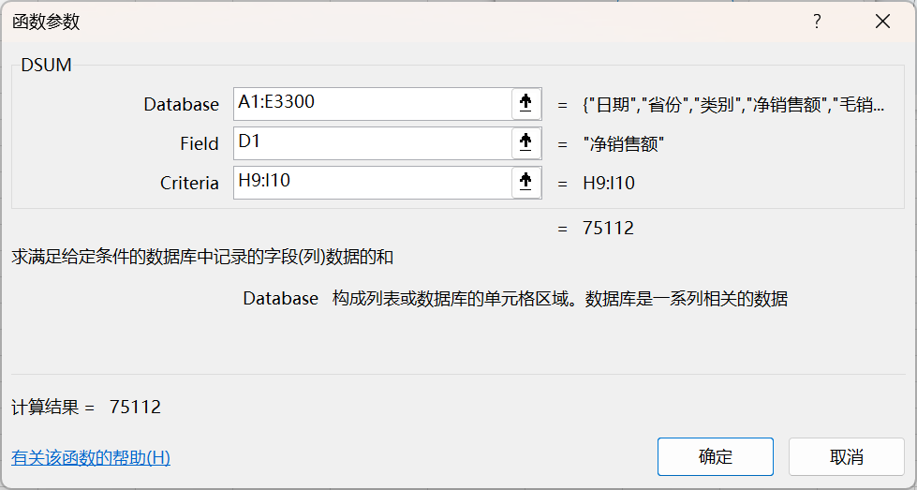
1994-01-01 | 山东 | 服装 | 63 | 63 | 艺术品 | 75112 |  |  | 安徽
1994-01-01 | 山东 | 食品 | 158 | 158 | 自行车 | 64215 |  |  | 江西
1994-01-01 | 山东 | 食品 | 79 | 79 | 服装 | 116390 |  |  | 江苏
1994-01-01 | 山东 | 食品 | 53 | 53 | 食品 | 46275 |  |  | 广东
1994-01-01 | 山东 | 食品 | 175 | 175 | 儿童用品 | 49677 |  |  | 福建
1994-02-01 | 山东 | 艺术品 | 83 | 83 | 体育用品 | 6796 |  |  | 浙江
1994-02-01 | 山东 | 艺术品 | 79 | 79 | 瓷器 | 4665
1994-02-01 | 山东 | 艺术品 | 28 | 28
1994-02-01 | 山东 | 艺术品 | 122 | 122
1994-02-01 | 山东 | 自行车 | 105 | 105
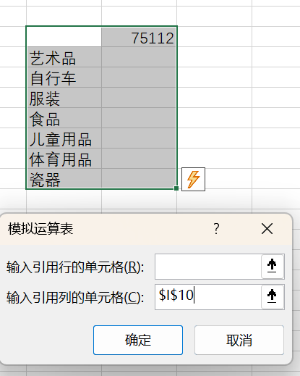
1994-02-01 | 山东 | 自行车 | 112 | 112
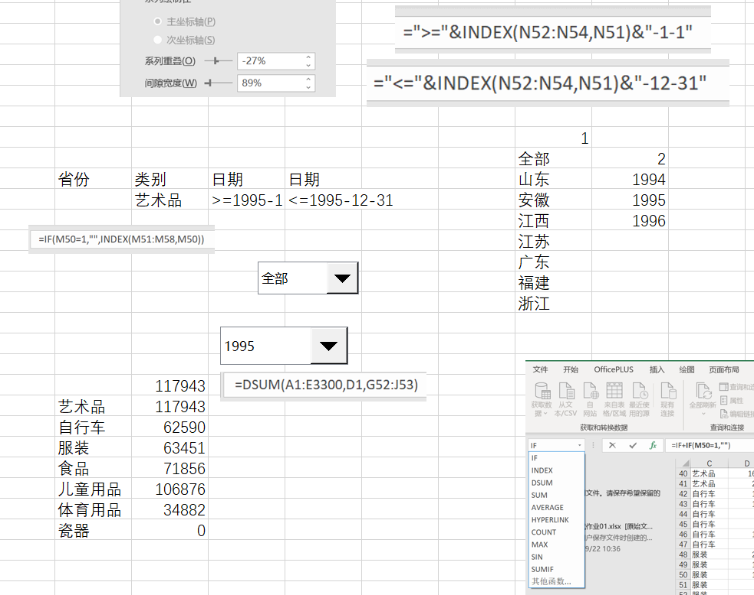
1994-02-01 | 山东 | 自行车 | 113 | 113
1994-02-01 | 山东 | 自行车 | 99 | 99
1994-02-01 | 山东 | 服装 | 88 | 88
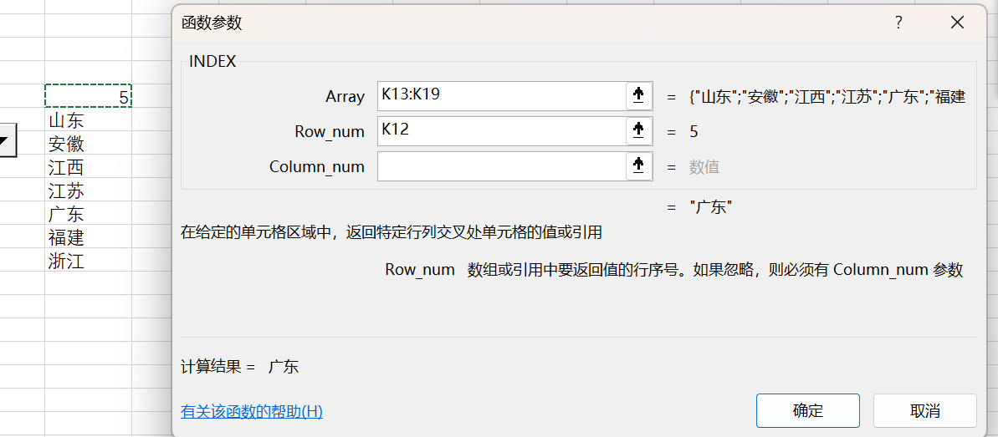
1994-02-01 | 山东 | 服装 | 70 | 70
1994-02-01 | 山东 | 服装 | 99 | 99
1994-02-01 | 山东 | 服装 | 90 | 90
1994-02-01 | 山东 | 服装 | 179 | 179
1994-02-01 | 山东 | 食品 | 101 | 101
1994-02-01 | 山东 | 食品 | 175 | 175
1994-02-01 | 山东 | 食品 | 158 | 158
1994-02-01 | 山东 | 食品 | 61 | 61
1994-03-01 | 山东 | 艺术品 | 55 | 55
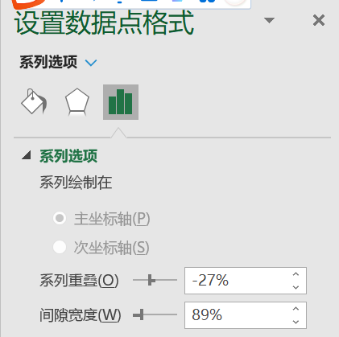
1994-03-01 | 山东 | 艺术品 | 138 | 138
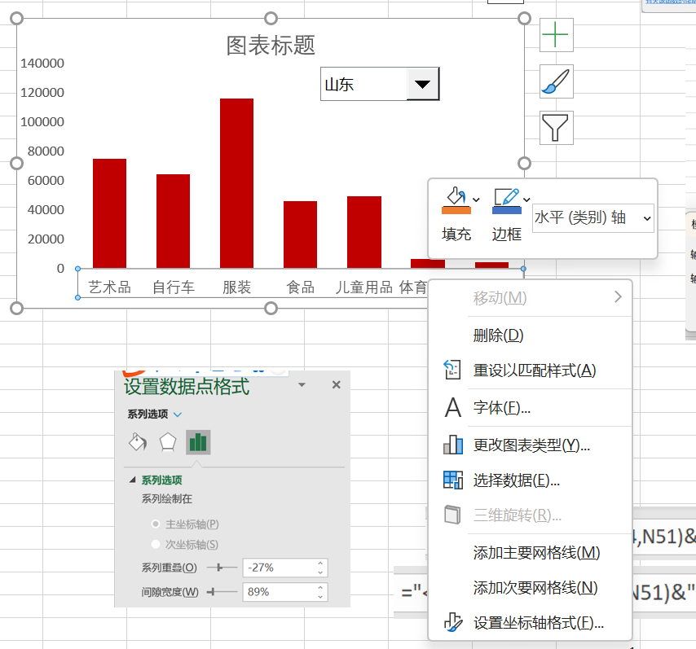
1994-03-01 | 安徽 | 艺术品 | 2738 | 3206
1994-03-01 | 山东 | 艺术品 | 169 | 169
1994-03-01 | 安徽 | 艺术品 | 1682 | 1843
1994-03-01 | 山东 | 艺术品 | 203 | 203
1994-03-01 | 山东 | 自行车 | 140 | 140
1994-03-01 | 安徽 | 自行车 | 101 | 101 |  |  |  |  |  |  |  | 添加网格线：
1994-03-01 | 山东 | 自行车 | 53 | 53
1994-03-01 | 安徽 | 自行车 | 61 | 61
1994-03-01 | 山东 | 自行车 | 101 | 101
1994-03-01 | 山东 | 自行车 | 90 | 90
1994-03-01 | 山东 | 服装 | 210 | 210
1994-03-01 | 山东 | 服装 | 113 | 113
1994-03-01 | 山东 | 服装 | 179 | 179 |  |  |  |  |  | 1 | 1
1994-03-01 | 山东 | 服装 | 90 | 90 |  |  |  |  |  | 全部 | 全部
1994-03-01 | 山东 | 服装 | 77 | 77 | 省份 | 类别 | 日期 | 日期 |  | 山东 | 1994
1994-03-01 | 安徽 | 食品 | 113 | 113 |  | 艺术品 | >=1994-1-1 | <=1996-12-31 |  | 安徽 | 1995
1994-03-01 | 山东 | 食品 | 180 | 180 |  |  |  |  |  | 江西 | 1996
1994-03-01 | 山东 | 食品 | 113 | 113 |  |  |  |  |  | 江苏
1994-03-01 | 山东 | 食品 | 114 | 114 |  |  |  |  |  | 广东
1994-03-01 | 安徽 | 食品 | 149 | 149 |  |  |  |  |  | 福建
1994-03-01 | 山东 | 食品 | 140 | 140 |  |  |  |  |  | 浙江
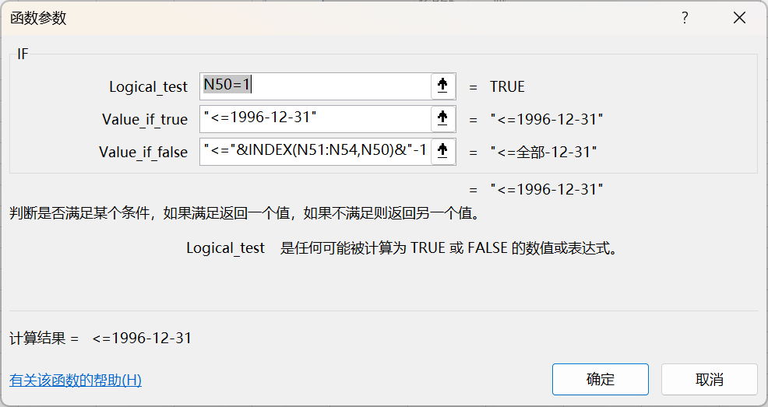
...
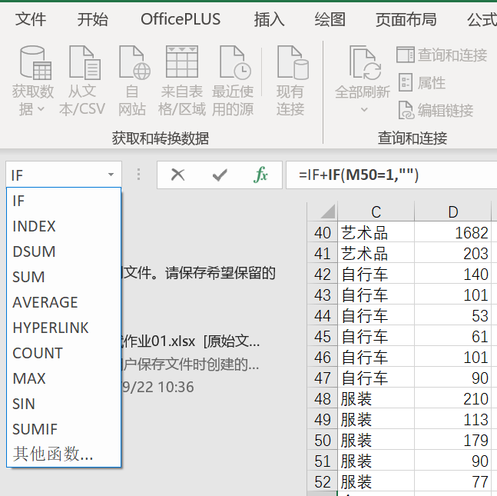
...
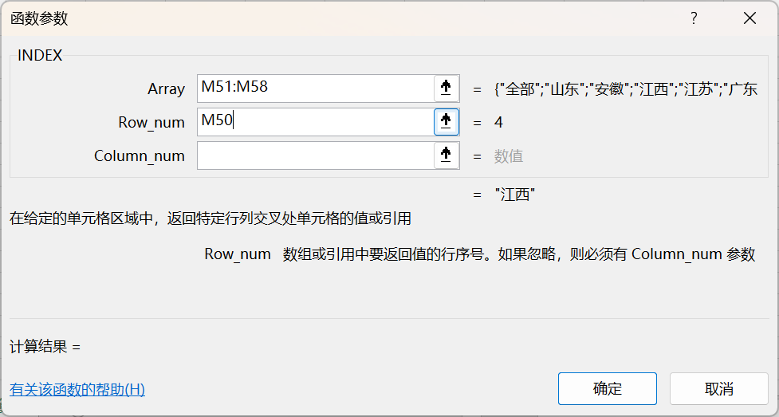
 |  |  |  |  |  | 352148
 |  |  |  |  | 艺术品 | 352148
 |  |  |  |  | 自行车 | 192497
 |  |  |  |  | 服装 | 154797
 |  |  |  |  | 食品 | 199585
 |  |  |  |  | 儿童用品 | 271978
 |  |  |  |  | 体育用品 | 126387
 |  |  |  |  | 瓷器 | 70166
...

